策略分析
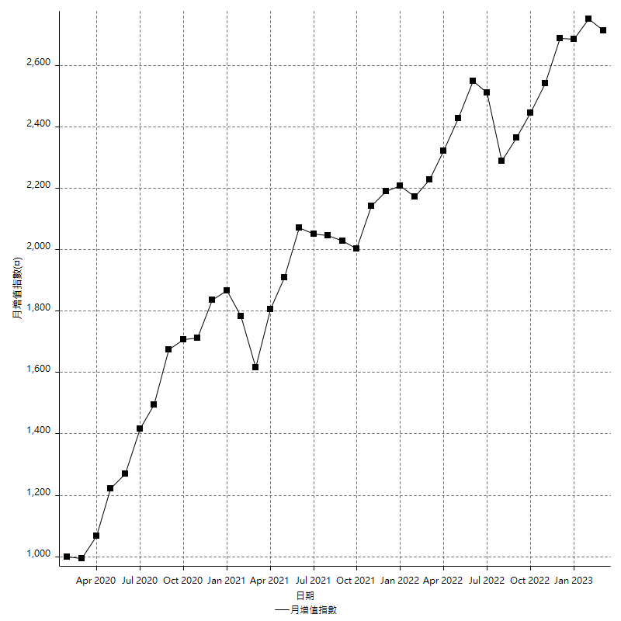
策略績效總結果

 | 所有交易 | 多單 | 空單
淨利 | 336200 | 48800 | 287400
毛利 | 1318200 | 48800 | 1269400
毛損 | -982000 | 0 | -982000
調整後淨利 | 153605.65306 | 0 | 108155.61274
調整後毛利 | 1220755.8521 | 0 | 1175305.8117
調整後毛損 | -1067150.199 | 0 | -1067150.199
特定淨利 | 53000 | 0 | 53000
特定毛利 | 1035000 | 0 | 1035000
特定毛損 | -982000 | 0 | -982000
帳戶所需金額 | 70800 | 0 | 70800
帳戶報酬 | 474.85875706 | 24400 | 405.93220339
初始資本報酬 | 168.1 | 24.4 | 143.7
最大策略虧損 | -77600 | -3200 | -77600
最大策略虧損 (%) | -18.431983385 | -1.6 | -21.105826397
最大平倉交易虧損 | -70800 | 0 | -70800
最大平倉交易虧損 (%) | -16.578389831 | 0 | -19.03892944
最大的策略虧損報酬 | 4.3324742268 | 7.8709677419 | 3.7036082474
獲利因子 | 1.3423625255 | 0 | 1.2926680244
調整獲利因子 | 1.14394005 | 0 | 1.1013499438
特定獲利因子 | 1.0539714868 | 0 | 1.0539714868
最大持有契約數量 | 1 | 1 | 1
滑價支付 | 60000 | 400 | 59600
佣金支付 | 0 | 0 | 0
未平倉部位損益 | n/a | n/a | n/a
年報酬率 | 54.576096088 | 7.9218128766 | 46.654283212
月報酬率 | 4.5480080074 | 0.66015107305 | 3.8878569343
買進持有績效 | 71211.34461 | 62423.541081 | 71211.34461
平均月報酬 | 8847.3684211
月報酬的標準差 | 18183.059191

績效比率

成長潛力比(Upside Potential Ratio) | 63.697369103
夏普比率 | 0.53035190796
索丁諾比率 | 0.86288492446
Fouse 比率 | 0.024871803374
Calmar 比率 | 0.006396882494
Sterling 比率 | 0.0019600013199
淨利/最大損失百分比 | 4002.3809524
淨利/最大交易績效拉回百分比 | 4202.5
淨利/最大策略績效拉回百分比 | 433.24742268
特定淨利/最大損失百分比 | 630.95238095
特定淨利/最大交易績效拉回百分比 | 662.5
特定淨利/最大策略績效拉回百分比 | 68.298969072
調整後淨利/最大損失百分比 | 1828.6387269
調整後淨利/最大交易績效拉回百分比 | 1920.0706632
調整後淨利/最大策略績效拉回百分比 | 197.9454292

時間分析

交易期間 | 3 Yrs, 1 Mth, 3 Dys, 11 Mins
策略在市場的時間 | 10 Dys, 6 Hrs, 2 Mins
策略在市場的時間百分比 | 0.91122838055
最長的持平期間 | 1 Mth, 5 Dys, 22 Hrs, 52 Mins
最大獲利日期 | 2020-08-20
最大虧損日期 | 2020-02-12
最大策略虧損日期 | 7/28/22
最大平倉交易虧損日期 | 7/28/22

詳細權益曲線

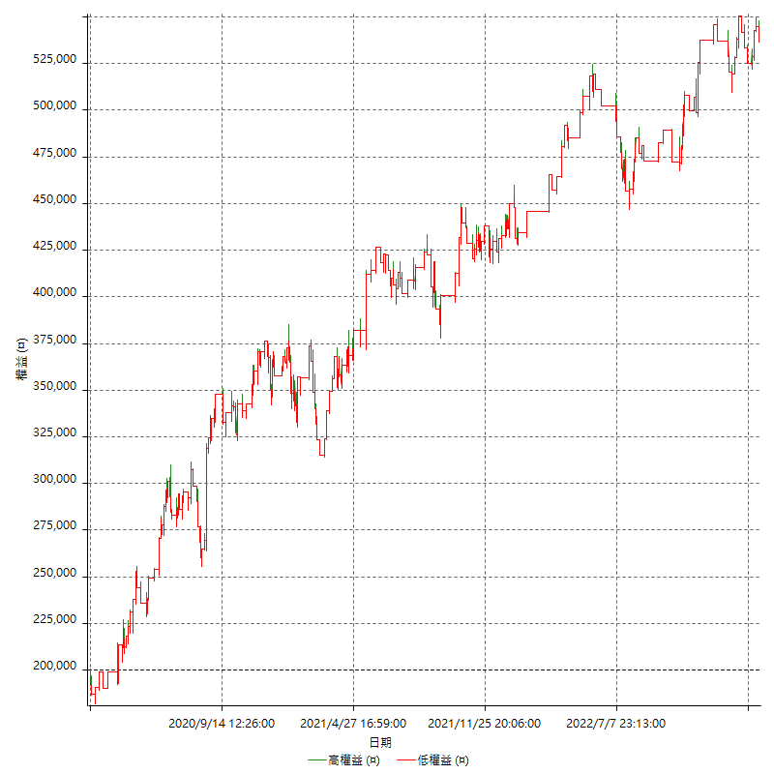

詳細權益曲線及績效拉回

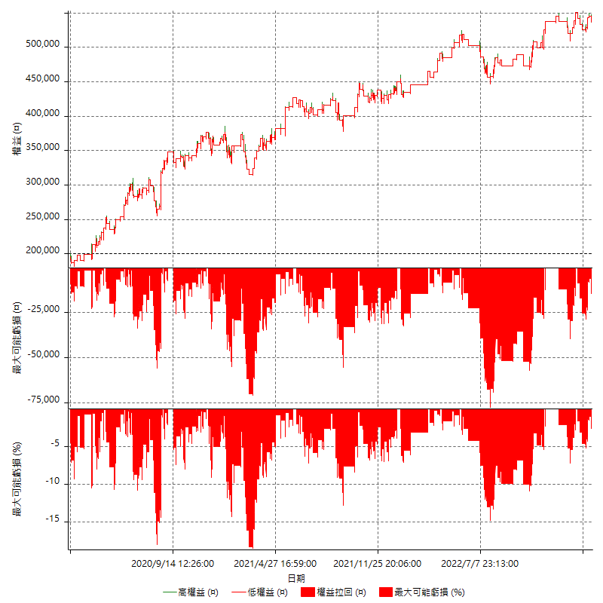

多單詳細權益曲線

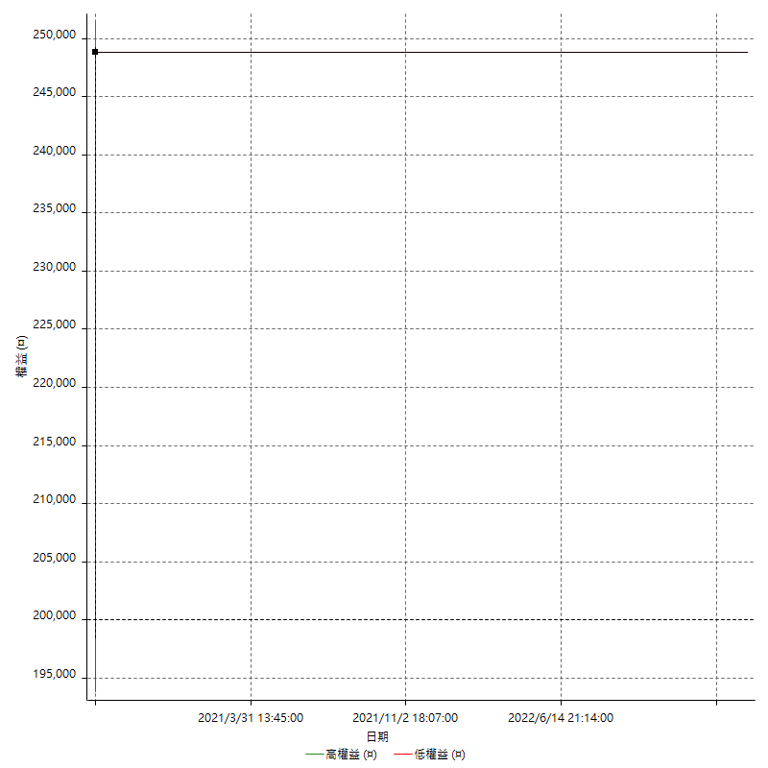

空單詳細權益曲線

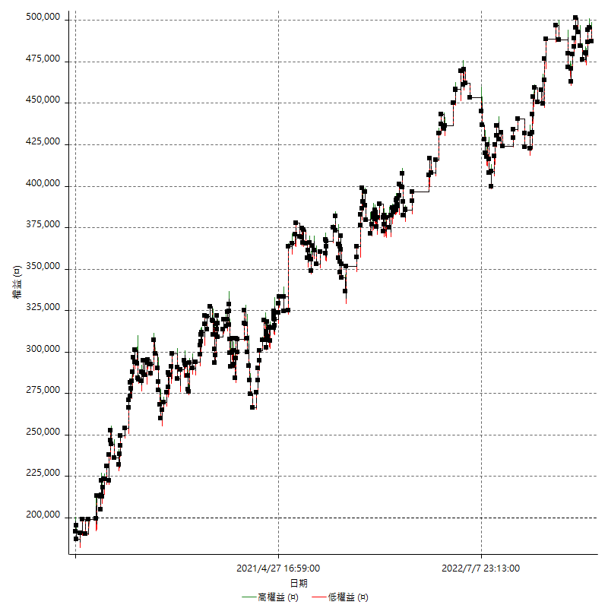

權益增加 & 拉回

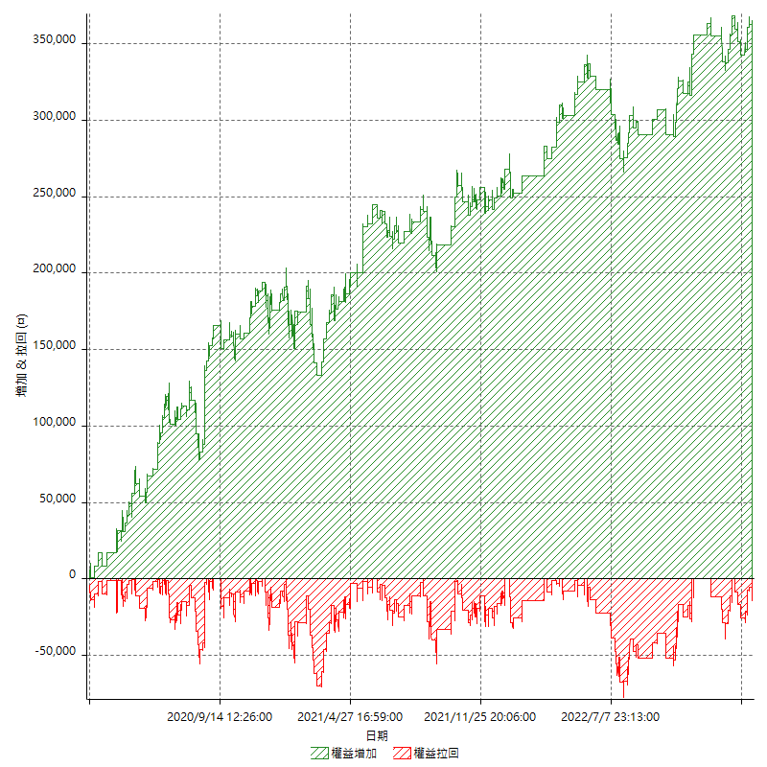

權益增加 & 拉回(%)

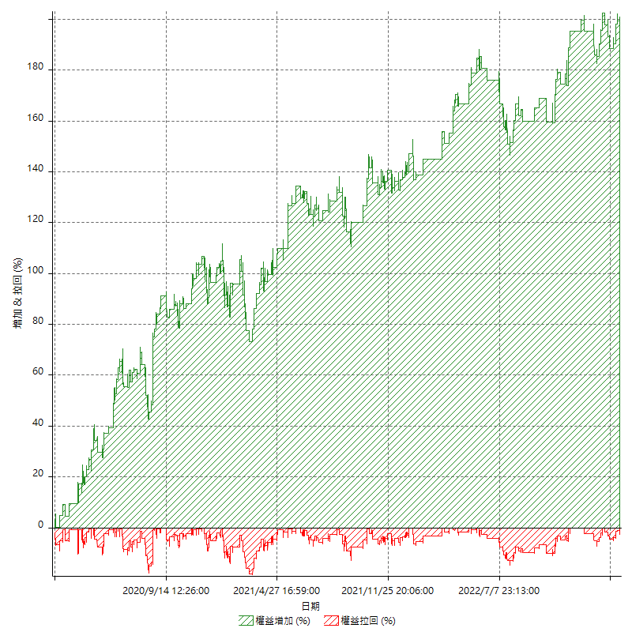

平倉權益曲線

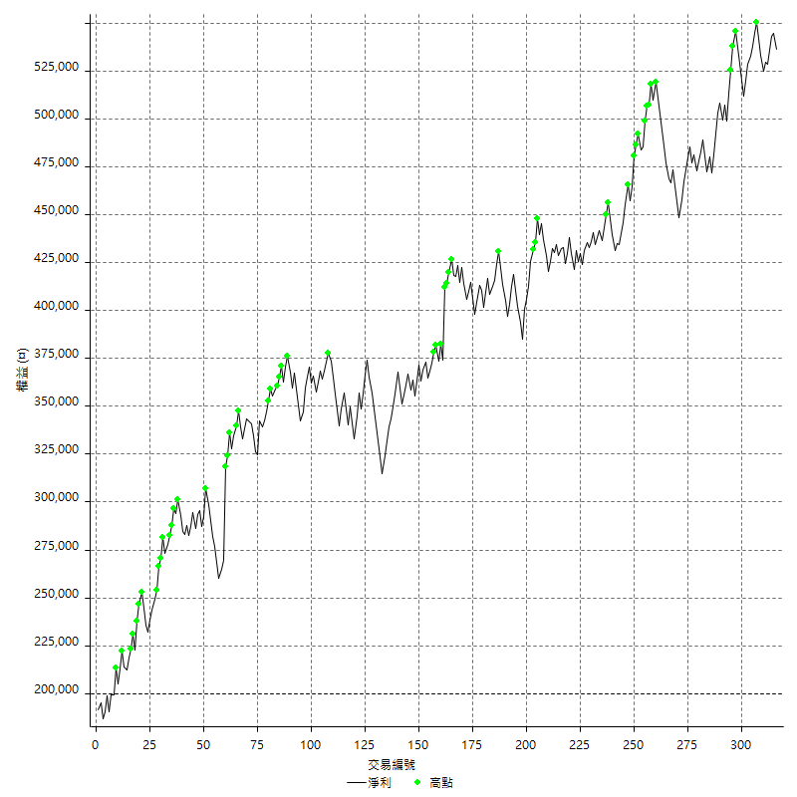

平倉權益曲線及績效拉回

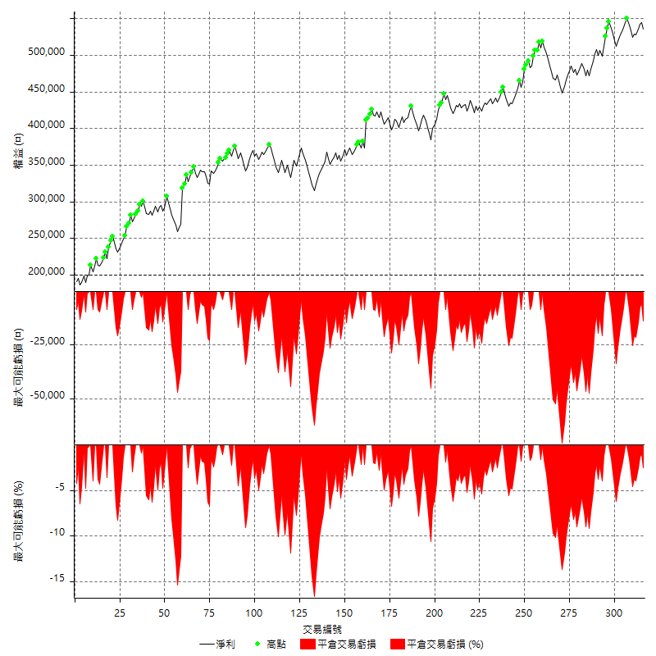

買進持有績效



月增值指數

交易分析
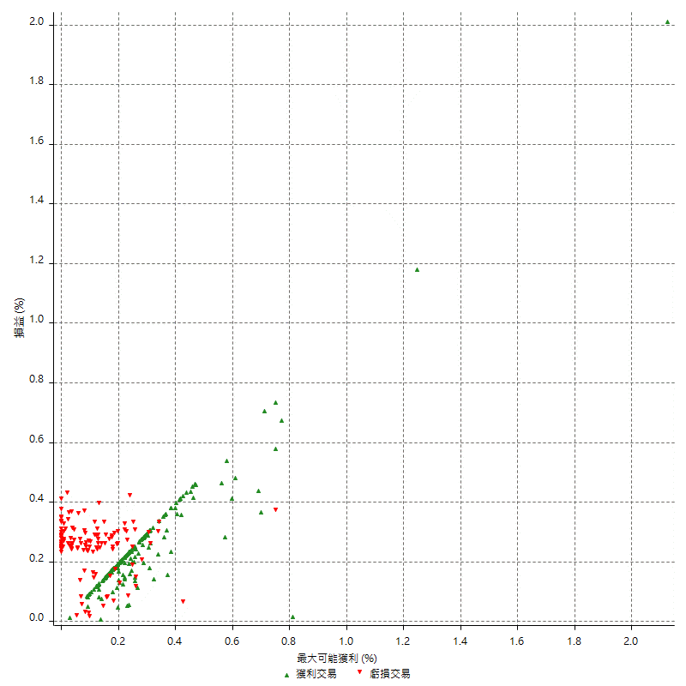
總交易分析

 | 所有交易 | 多單 | 空單
交易總次數 | 316 | 1 | 315
未平倉交易總數量 | 0 | 0 | 0
獲利交易次數 | 183 | 1 | 182
虧損交易次數 | 133 | 0 | 133
勝率 | 57.911392405 | 100 | 57.777777778
平均交易(獲利 & 虧損) | 1063.9240506 | 48800 | 912.38095238
平均獲利交易 | 7203.2786885 | 48800 | 6974.7252747
平均虧損交易 | -7383.4586466 | n/a | -7383.4586466
平均獲利/平均虧損 比率 | -0.97559680812 | n/a | -0.94464201786
最大的交易獲利 | 48800 | 48800 | 38400
最大的交易虧損 | -8400 | n/a | -8400
平倉交易的平均K棒數 | 3.4 | 3 | 3.5
獲利平倉交易的平均K棒數 | 3.1 | 3 | 3.1
虧損平倉交易的平均K棒數 | 3.9 | n/a | 3.9
平倉交易間的平均K棒數 | n/a | n/a | n/a
獲利平倉交易間的平均K棒數 | 283.2 | 52388 | 284.7
虧損平倉交易間的平均K棒數 | 390 | n/a | 390

極端交易

 | 全部 | 正 | 負
1 Std. Deviation of Avg. Trade | 8252.1586852 | 4926.156936 | 2212.368142
平均交易金額 +1標準差 | 9316.0827358 | 12129.435625 | -5171.0905046
平均交易金額 -1標準差 | -7188.2346346 | 2277.1217525 | -9595.8267886
極端交易次數 | 16 | 16 | 0
極端交易損益比 |  | 283200

最大獲利/最大虧損

 | 最大可能獲利 | 最大可能虧損
最大值 | 51400 | -8000
最大值日期 | 2020-08-20 | 2020-02-12
平均值 | 5964.556962 | -4870.2531646
最大值 (%) | 2.1243180691 | -0.40444893832
最大值 (%) 日期 | 2020-08-20 | 2020-04-07
平均值 (%) | 0.20729804979 | -0.16596813483
1標準差 | 5151.9646547 | 2964.1671545
平均交易金額 +1標準差 | 11116.521617 | -1906.0860101
平均交易金額 -1標準差 | 812.59230734 | -7834.4203191

交易序列分析

Z值 | -1.1032352368
信賴界限 | 0.73007508424
策略精確預期 | 1063.9240506
最大連續獲利交易次數 | 7
最大連續虧損交易次數 | 7
最大連續獲利金額 | 76200
最大連續虧損金額 | -58800
最大連續獲利 (%) | 29.307692308
最大連續虧損 (%) | -15.730337079

交易序列統計量

連續獲利 | 序列編號 | 序列的平均獲利 | 下筆交易的平均虧損
1 | 22 | 6827.2727273 | -6972.7272727
2 | 21 | 6385.7142857 | -6761.9047619
3 | 11 | 6660.6060606 | -8018.1818182
4 | 11 | 7477.2727273 | -7454.5454545
5 | 3 | 9840 | -8400
6 | 1 | 6366.6666667 | -8400
7 | 3 | 7866.6666667 | -8400
連續虧損 | 序列編號 | 序列的平均虧損 | 下筆交易的平均獲利
1 | 46 | -7004.3478261 | 6713.0434783
2 | 12 | -7458.3333333 | 7200
3 | 7 | -7847.6190476 | 5514.2857143
4 | 3 | -8400 | 9800
5 | 2 | -5660 | 13100
6 | 1 | -7866.6666667 | 5000
7 | 2 | -7957.1428571 | 8100

總交易

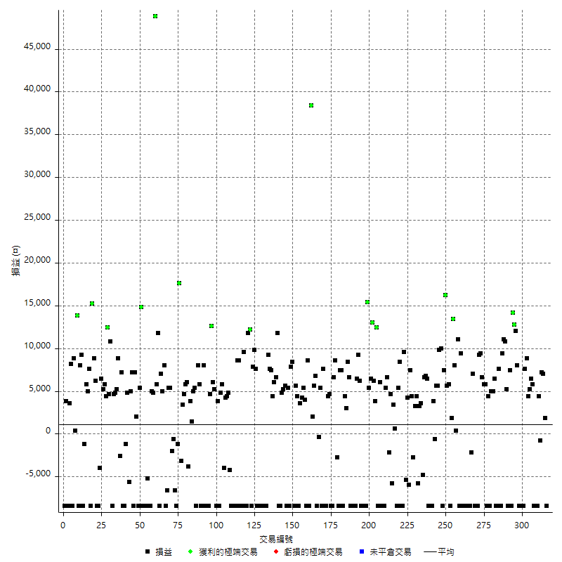

獲利交易

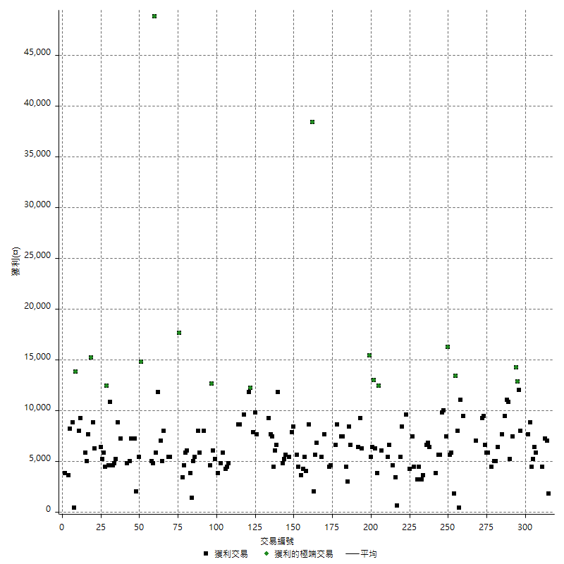

虧損交易

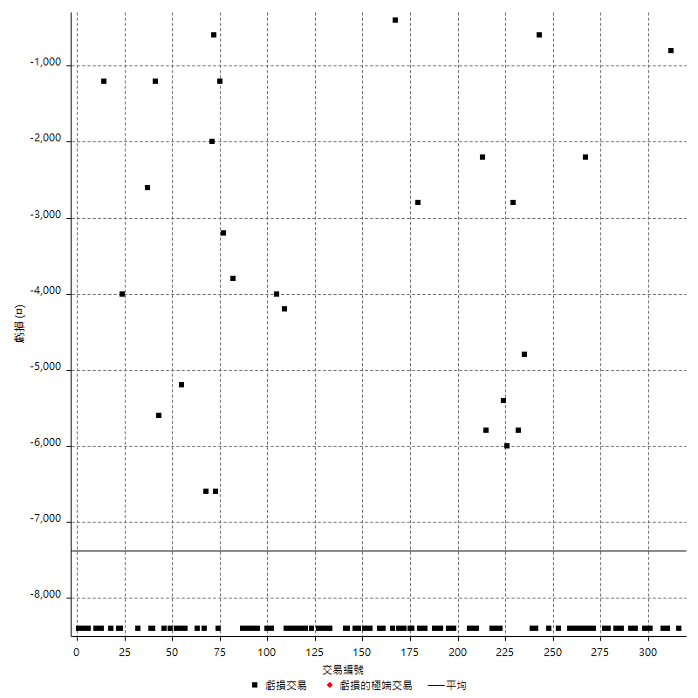

最大可能虧損

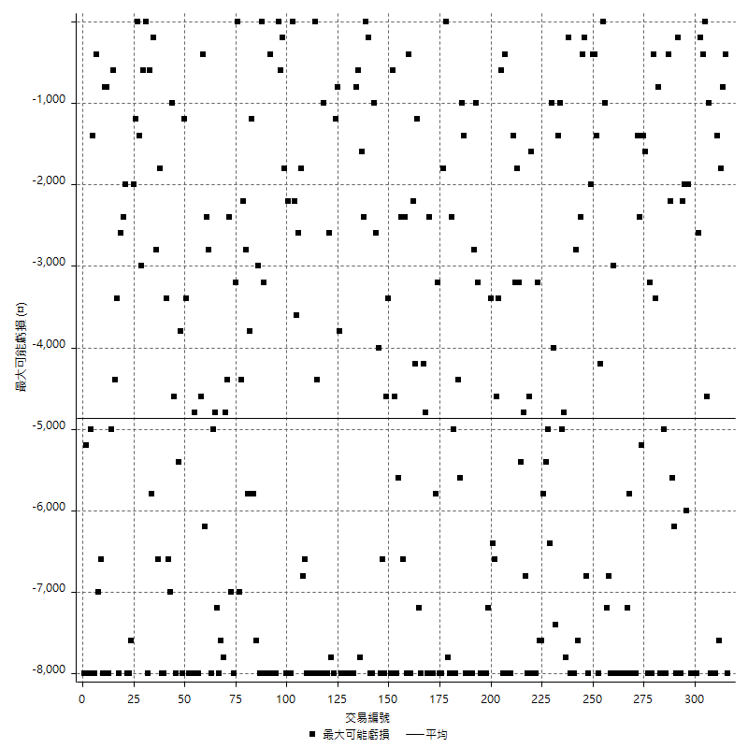

虧損的損益

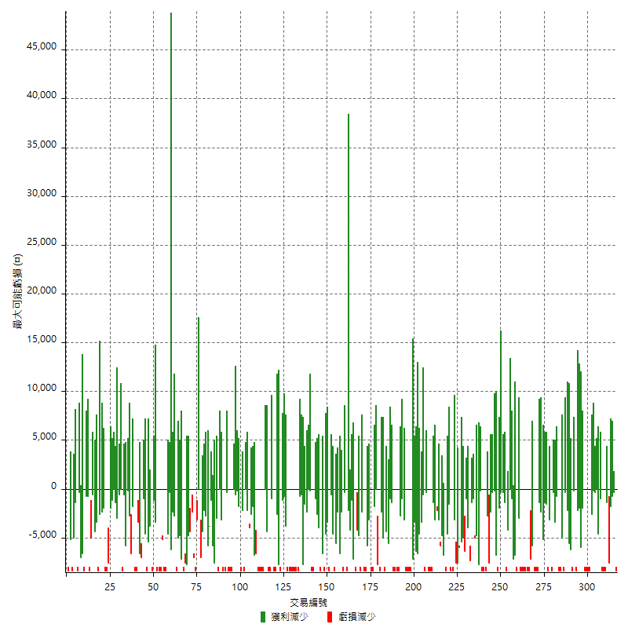

最大虧損幅度

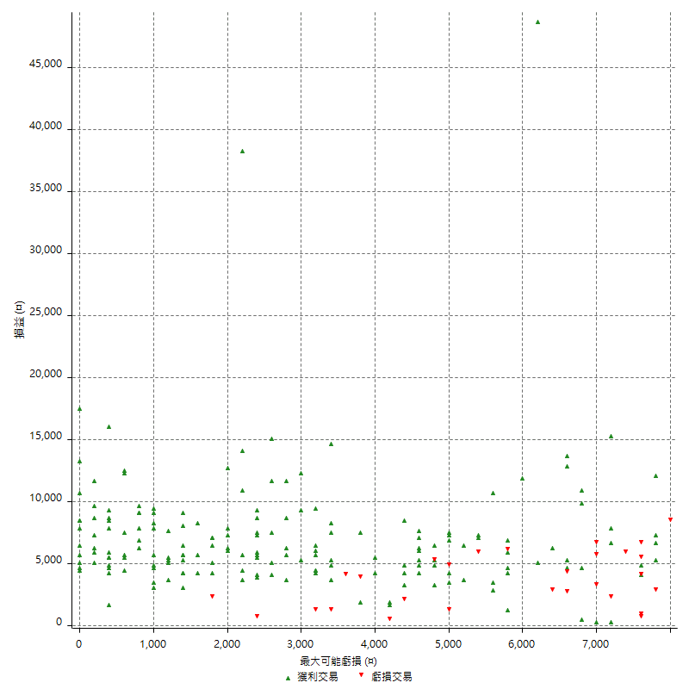

最大虧損幅度 (%)

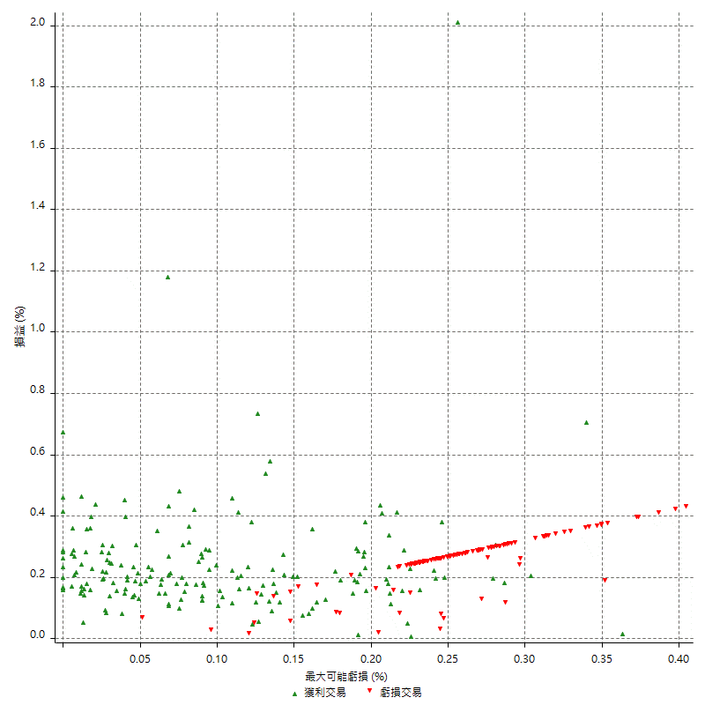

最大可能獲利

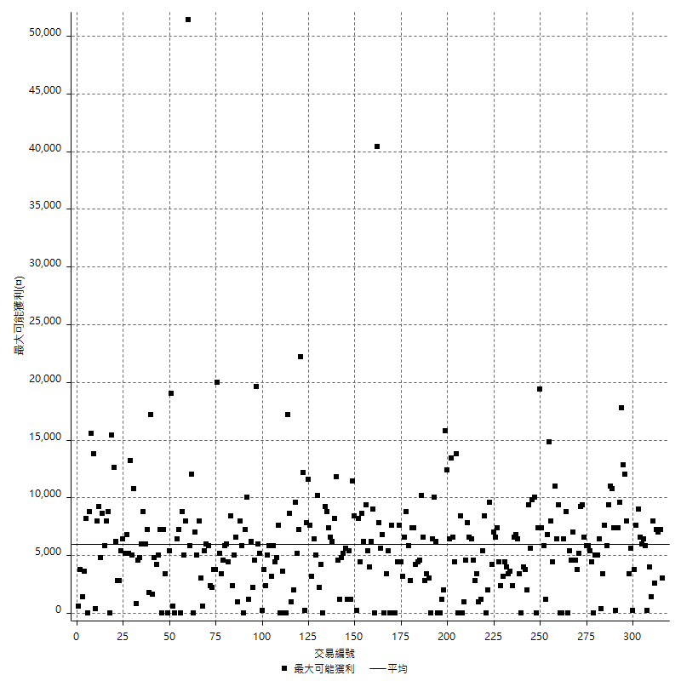

獲利的損益

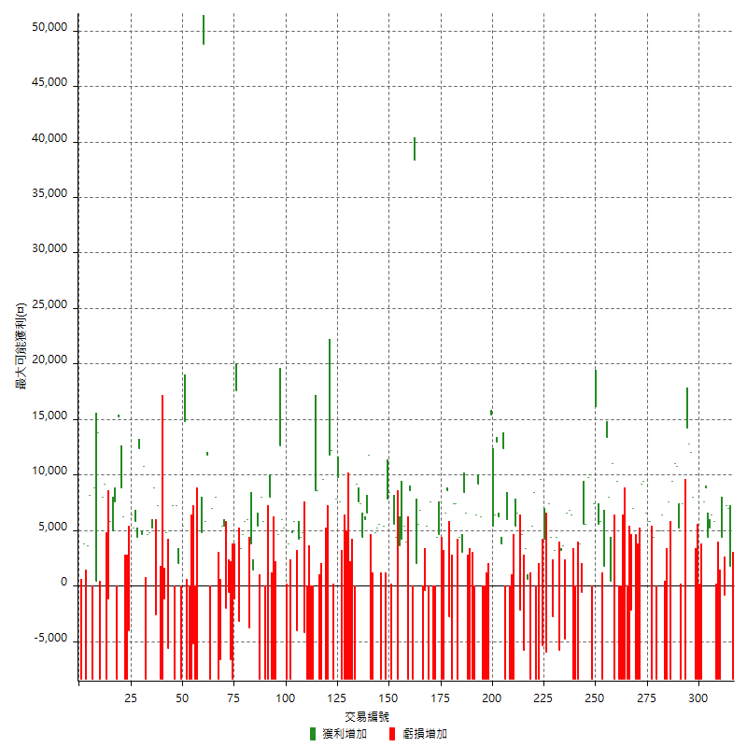

最大獲利幅度

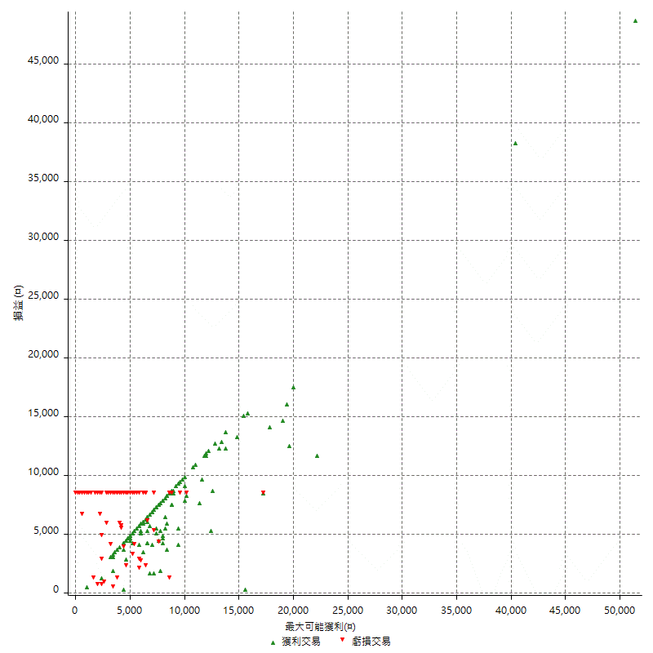

最大獲利幅度 (%)

週期性分析
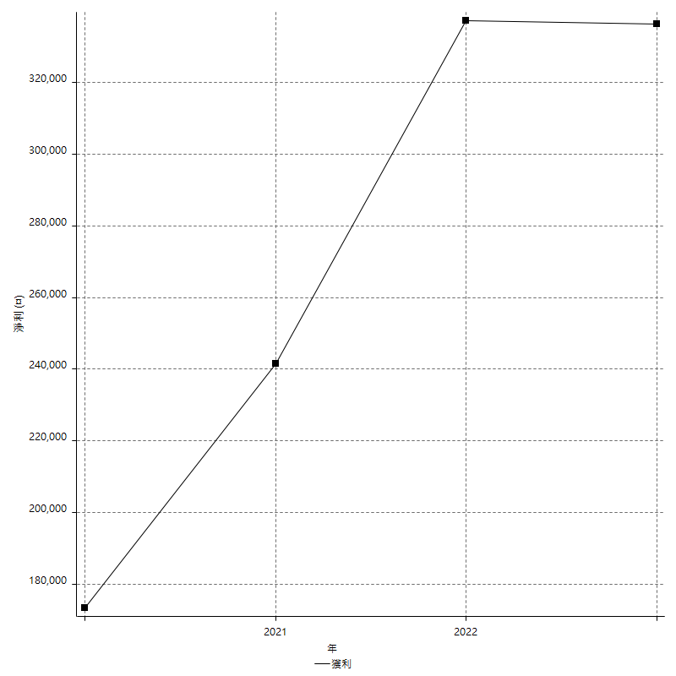
Daily Period Analysis

期間 | 獲利(¤) | 獲利(%) | 毛利 | 毛損 | 交易次數 | 勝率
2023-03-07 | -8400 | -1.5424164524 | 0 | -8400 | 1 | 0
2023-03-02 | 1800 | 0.33161385409 | 1800 | 0 | 1 | 100
2023-02-24 | 14200 | 2.6863412788 | 14200 | 0 | 2 | 100
2023-02-21 | 3600 | 0.68571428571 | 4400 | -800 | 2 | 50
2023-02-14 | -8400 | -1.5748031496 | 0 | -8400 | 1 | 0
2023-02-09 | -8400 | -1.5503875969 | 0 | -8400 | 1 | 0
2023-02-03 | -8400 | -1.5267175573 | 0 | -8400 | 1 | 0
2023-01-31 | 12200 | 2.2676579926 | 12200 | 0 | 2 | 100
2023-01-17 | 9600 | 1.8168054504 | 9600 | 0 | 2 | 100
2023-01-13 | 8800 | 1.6936104696 | 8800 | 0 | 1 | 100
2023-01-10 | -800 | -0.15372790161 | 7600 | -8400 | 2 | 50
2023-01-04 | -16800 | -3.1273268801 | 0 | -16800 | 2 | 0
2022-12-15 | -8400 | -1.5395894428 | 0 | -8400 | 1 | 0
2022-12-09 | 8000 | 1.4880952381 | 8000 | 0 | 1 | 100
2022-11-18 | 12000 | 2.2831050228 | 12000 | 0 | 1 | 100
2022-11-16 | 27000 | 5.4151624549 | 27000 | 0 | 2 | 100
2022-11-14 | -8400 | -1.6568047337 | 0 | -8400 | 1 | 0
2022-11-10 | 7400 | 1.481184948 | 7400 | 0 | 1 | 100
2022-11-02 | -8400 | -1.6535433071 | 0 | -8400 | 1 | 0
2022-10-26 | 5200 | 1.0342084328 | 5200 | 0 | 1 | 100
2022-10-24 | 10800 | 2.1951219512 | 10800 | 0 | 1 | 100
2022-10-21 | 20400 | 4.3256997455 | 20400 | 0 | 2 | 100
2022-10-18 | -800 | -0.16934801016 | 7600 | -8400 | 2 | 50
2022-10-05 | -16800 | -3.4341782502 | 0 | -16800 | 2 | 0
2022-09-21 | 6400 | 1.3256006628 | 6400 | 0 | 1 | 100
2022-09-13 | 10000 | 2.1150592217 | 10000 | 0 | 2 | 100
2022-08-19 | -8400 | -1.7456359102 | 0 | -8400 | 1 | 0
2022-08-17 | 4400 | 0.92281879195 | 4400 | 0 | 1 | 100
2022-08-12 | -8400 | -1.7312448475 | 0 | -8400 | 1 | 0
2022-08-08 | 11600 | 2.4493243243 | 11600 | 0 | 2 | 100
2022-08-04 | 6600 | 1.4132762313 | 6600 | 0 | 1 | 100
2022-08-03 | 9400 | 2.0541958042 | 9400 | 0 | 1 | 100
2022-07-28 | 800 | 0.17513134851 | 9200 | -8400 | 2 | 50
2022-07-22 | -16800 | -3.5472972973 | 0 | -16800 | 2 | 0
2022-07-20 | 7000 | 1.5002143163 | 7000 | 0 | 1 | 100
2022-07-19 | -2200 | -0.46928327645 | 0 | -2200 | 1 | 0
2022-07-15 | -8400 | -1.7602682313 | 0 | -8400 | 1 | 0
2022-07-14 | -8400 | -1.7298187809 | 0 | -8400 | 1 | 0
2022-07-08 | -8400 | -1.7004048583 | 0 | -8400 | 1 | 0
2022-07-07 | -8400 | -1.6719745223 | 0 | -8400 | 1 | 0
2022-06-15 | -8400 | -1.6444792482 | 0 | -8400 | 1 | 0
2022-06-06 | -8400 | -1.6178736518 | 0 | -8400 | 1 | 0
2022-06-01 | 9400 | 1.8438603374 | 9400 | 0 | 1 | 100
2022-05-31 | -8400 | -1.6209957545 | 0 | -8400 | 1 | 0
2022-05-26 | 11000 | 2.1687697161 | 11000 | 0 | 1 | 100
2022-05-16 | 8400 | 1.6840417001 | 8400 | 0 | 2 | 100
2022-05-11 | 13400 | 2.7606098063 | 13400 | 0 | 1 | 100
2022-04-21 | 1800 | 0.37220843672 | 1800 | 0 | 1 | 100
2022-04-20 | -8400 | -1.7073170732 | 0 | -8400 | 1 | 0
2022-04-14 | 11400 | 2.3720349563 | 11400 | 0 | 2 | 100
2022-04-11 | 16200 | 3.488372093 | 16200 | 0 | 1 | 100
2022-03-31 | 7400 | 1.6192560175 | 7400 | 0 | 1 | 100
2022-03-23 | -8400 | -1.8048990116 | 0 | -8400 | 1 | 0
2022-03-18 | 19800 | 4.4434470377 | 19800 | 0 | 2 | 100
2022-02-10 | 11200 | 2.5782688766 | 11200 | 0 | 2 | 100
2022-01-18 | 3200 | 0.74211502783 | 3800 | -600 | 2 | 50
2022-01-13 | -16800 | -3.75 | 0 | -16800 | 2 | 0
2022-01-12 | -2000 | -0.44444444444 | 6400 | -8400 | 2 | 50
2022-01-05 | 13400 | 3.0691708658 | 13400 | 0 | 2 | 100
2022-01-03 | -4800 | -1.0874490258 | 0 | -4800 | 1 | 0
2021-12-30 | 6800 | 1.564657156 | 6800 | 0 | 2 | 100
2021-12-29 | -1400 | -0.32110091743 | 4400 | -5800 | 2 | 50
2021-12-28 | 3200 | 0.7393715342 | 3200 | 0 | 1 | 100
2021-12-22 | 1600 | 0.37105751391 | 4400 | -2800 | 2 | 50
2021-12-17 | 7400 | 1.7461066541 | 7400 | 0 | 1 | 100
2021-12-15 | -6000 | -1.3959981387 | 0 | -6000 | 1 | 0
2021-12-08 | 4200 | 0.98684210526 | 4200 | 0 | 1 | 100
2021-12-03 | 4200 | 0.99667774086 | 9600 | -5400 | 2 | 50
2021-12-02 | -16800 | -3.8338658147 | 0 | -16800 | 2 | 0
2021-11-25 | 8400 | 1.9543973941 | 8400 | 0 | 1 | 100
2021-11-19 | 5400 | 1.2723845429 | 5400 | 0 | 1 | 100
2021-11-18 | -8400 | -1.9408502773 | 0 | -8400 | 1 | 0
2021-11-17 | 4000 | 0.9328358209 | 4000 | 0 | 2 | 100
2021-11-16 | -1200 | -0.27906976744 | 4600 | -5800 | 2 | 50
2021-11-12 | 4400 | 1.0338345865 | 6600 | -2200 | 2 | 50
2021-11-10 | 5400 | 1.2851023322 | 5400 | 0 | 1 | 100
2021-11-08 | -8400 | -1.959869342 | 0 | -8400 | 1 | 0
2021-10-28 | -8400 | -1.9221967963 | 0 | -8400 | 1 | 0
2021-10-27 | -2400 | -0.54619936277 | 6000 | -8400 | 2 | 50
2021-10-21 | -8400 | -1.8758374274 | 0 | -8400 | 1 | 0
2021-10-20 | 16200 | 3.7534754402 | 16200 | 0 | 2 | 100
2021-10-18 | 19200 | 4.6556741028 | 19200 | 0 | 2 | 100
2021-10-08 | 11800 | 2.9455816276 | 11800 | 0 | 2 | 100
2021-09-14 | 15400 | 3.9979231568 | 15400 | 0 | 1 | 100
2021-09-13 | -8400 | -2.1341463415 | 0 | -8400 | 1 | 0
2021-09-06 | -16800 | -4.0935672515 | 0 | -16800 | 2 | 0
2021-09-03 | -8400 | -2.005730659 | 0 | -8400 | 1 | 0
2021-09-02 | 15400 | 3.817550818 | 15400 | 0 | 2 | 100
2021-09-01 | -2000 | -0.4933399112 | 6400 | -8400 | 2 | 50
2021-08-30 | -16800 | -3.9791567977 | 0 | -16800 | 2 | 0
2021-08-24 | -1800 | -0.42452830189 | 6600 | -8400 | 2 | 50
2021-08-19 | 8400 | 2.021174206 | 8400 | 0 | 1 | 100
2021-08-05 | 7400 | 1.8128368447 | 7400 | 0 | 2 | 100
2021-08-03 | -1000 | -0.24437927664 | 7400 | -8400 | 2 | 50
2021-07-23 | 7400 | 1.8417122947 | 7400 | 0 | 1 | 100
2021-07-15 | -8400 | -2.04778157 | 0 | -8400 | 1 | 0
2021-07-12 | -2800 | -0.67796610169 | 0 | -2800 | 1 | 0
2021-07-08 | 8600 | 2.1266073195 | 8600 | 0 | 1 | 100
2021-07-06 | -1800 | -0.44313146233 | 6600 | -8400 | 2 | 50
2021-07-01 | -3800 | -0.92682926829 | 4600 | -8400 | 2 | 50
2021-06-29 | 4400 | 1.0848126233 | 4400 | 0 | 1 | 100
2021-06-28 | -8400 | -2.0289855072 | 0 | -8400 | 1 | 0
2021-06-24 | -8400 | -1.9886363636 | 0 | -8400 | 1 | 0
2021-06-18 | -800 | -0.18903591682 | 7600 | -8400 | 2 | 50
2021-06-16 | 5000 | 1.1956001913 | 5400 | -400 | 2 | 50
2021-06-10 | -8400 | -1.9690576653 | 0 | -8400 | 1 | 0
2021-06-02 | 12400 | 2.9937228392 | 12400 | 0 | 2 | 100
2021-05-26 | 2000 | 0.48520135856 | 2000 | 0 | 1 | 100
2021-05-19 | 30000 | 7.8492935636 | 38400 | -8400 | 2 | 50
2021-05-10 | 200 | 0.052356020942 | 8600 | -8400 | 2 | 50
2021-04-28 | 4000 | 1.0582010582 | 4000 | 0 | 1 | 100
2021-04-27 | 9600 | 2.6058631922 | 9600 | 0 | 2 | 100
2021-04-20 | -4800 | -1.2861736334 | 3600 | -8400 | 2 | 50
2021-04-19 | 10000 | 2.7533039648 | 10000 | 0 | 2 | 100
2021-04-16 | 0 | 0 | 8400 | -8400 | 2 | 50
2021-04-09 | -600 | -0.1649257834 | 7800 | -8400 | 2 | 50
2021-04-08 | 5400 | 1.5066964286 | 5400 | 0 | 1 | 100
2021-04-01 | -2800 | -0.77519379845 | 5600 | -8400 | 2 | 50
2021-03-31 | 10000 | 2.84738041 | 10000 | 0 | 2 | 100
2021-03-30 | -16800 | -4.5652173913 | 0 | -16800 | 2 | 0
2021-03-25 | 11800 | 3.3127456485 | 11800 | 0 | 1 | 100
2021-03-23 | 6600 | 1.8878718535 | 6600 | 0 | 1 | 100
2021-03-17 | 10400 | 3.0660377358 | 10400 | 0 | 2 | 100
2021-03-12 | 15000 | 4.6267735965 | 15000 | 0 | 2 | 100
2021-03-10 | 9200 | 2.9206349206 | 9200 | 0 | 1 | 100
2021-03-03 | -8400 | -2.5974025974 | 0 | -8400 | 1 | 0
2021-02-24 | -8400 | -2.5316455696 | 0 | -8400 | 1 | 0
2021-02-23 | -8400 | -2.4691358025 | 0 | -8400 | 1 | 0
2021-02-22 | -8400 | -2.4096385542 | 0 | -8400 | 1 | 0
2021-02-18 | -16800 | -4.5977011494 | 0 | -16800 | 2 | 0
2021-02-05 | -8400 | -2.2471910112 | 0 | -8400 | 1 | 0
2021-02-03 | 17400 | 4.8821548822 | 17400 | 0 | 2 | 100
2021-01-20 | -600 | -0.16806722689 | 7800 | -8400 | 2 | 50
2021-01-15 | 24000 | 7.2072072072 | 24000 | 0 | 2 | 100
2021-01-14 | -8400 | -2.460456942 | 0 | -8400 | 1 | 0
2021-01-12 | 1200 | 0.35273368607 | 9600 | -8400 | 2 | 50
2021-01-11 | -8400 | -2.4096385542 | 0 | -8400 | 1 | 0
2021-01-08 | 200 | 0.057405281286 | 8600 | -8400 | 2 | 50
2021-01-06 | 200 | 0.057438253877 | 8600 | -8400 | 2 | 50
2021-01-05 | -16800 | -4.602739726 | 0 | -16800 | 2 | 0
2021-01-04 | -8400 | -2.249598286 | 0 | -8400 | 1 | 0
2020-12-31 | 600 | 0.16094420601 | 4800 | -4200 | 2 | 50
2020-12-29 | 8600 | 2.3613399231 | 8600 | 0 | 2 | 100
2020-12-25 | -4000 | -1.0863661054 | 0 | -4000 | 1 | 0
2020-12-22 | 5800 | 1.6004415011 | 5800 | 0 | 1 | 100
2020-12-21 | 4800 | 1.3422818792 | 4800 | 0 | 1 | 100
2020-12-09 | -4600 | -1.2700165654 | 3800 | -8400 | 2 | 50
2020-12-08 | -3200 | -0.87575259989 | 5200 | -8400 | 2 | 50
2020-12-07 | 18600 | 5.3633217993 | 18600 | 0 | 2 | 100
2020-12-04 | 4600 | 1.3442431327 | 4600 | 0 | 1 | 100
2020-12-03 | -8400 | -2.3958927553 | 0 | -8400 | 1 | 0
2020-12-02 | -16800 | -4.5726728361 | 0 | -16800 | 2 | 0
2020-11-30 | -400 | -0.10875475802 | 8000 | -8400 | 2 | 50
2020-11-27 | -8400 | -2.2328548644 | 0 | -8400 | 1 | 0
2020-11-24 | 5800 | 1.56587473 | 5800 | 0 | 1 | 100
2020-11-17 | -400 | -0.10787486516 | 8000 | -8400 | 2 | 50
2020-11-12 | 10400 | 2.8856825749 | 10400 | 0 | 2 | 100
2020-11-06 | 5200 | 1.463963964 | 5200 | 0 | 2 | 100
2020-11-05 | 2200 | 0.62322946176 | 6000 | -3800 | 2 | 50
2020-11-04 | 10400 | 3.0356100409 | 10400 | 0 | 2 | 100
2020-10-26 | 3400 | 1.0023584906 | 3400 | 0 | 1 | 100
2020-10-20 | -3200 | -0.93457943925 | 0 | -3200 | 1 | 0
2020-10-13 | 17600 | 5.4187192118 | 17600 | 0 | 1 | 100
2020-10-12 | -1200 | -0.36809815951 | 0 | -1200 | 1 | 0
2020-10-08 | -8400 | -2.5119617225 | 0 | -8400 | 1 | 0
2020-10-07 | -6600 | -1.935483871 | 0 | -6600 | 1 | 0
2020-10-05 | -600 | -0.1756440281 | 0 | -600 | 1 | 0
2020-09-29 | 3400 | 1.0053222945 | 5400 | -2000 | 2 | 50
2020-09-21 | 5400 | 1.6225961538 | 5400 | 0 | 1 | 100
2020-09-15 | -15000 | -4.3128234618 | 0 | -15000 | 2 | 0
2020-09-03 | 8000 | 2.3543260742 | 8000 | 0 | 1 | 100
2020-09-02 | 5000 | 1.4934289128 | 5000 | 0 | 1 | 100
2020-08-27 | 7000 | 2.1354484442 | 7000 | 0 | 1 | 100
2020-08-26 | 3400 | 1.0480887793 | 11800 | -8400 | 2 | 50
2020-08-24 | 5800 | 1.8204645323 | 5800 | 0 | 1 | 100
2020-08-20 | 48800 | 18.087472202 | 48800 | 0 | 1 | 100
2020-08-18 | 4800 | 1.8113207547 | 4800 | 0 | 1 | 100
2020-08-13 | 5000 | 1.9230769231 | 5000 | 0 | 1 | 100
2020-08-11 | -8400 | -3.129657228 | 0 | -8400 | 1 | 0
2020-08-10 | -8400 | -3.0346820809 | 0 | -8400 | 1 | 0
2020-08-06 | -13600 | -4.6831955923 | 0 | -13600 | 2 | 0
2020-08-05 | -8400 | -2.8112449799 | 0 | -8400 | 1 | 0
2020-07-30 | -8400 | -2.734375 | 0 | -8400 | 1 | 0
2020-07-28 | 14800 | 5.0615595075 | 14800 | 0 | 1 | 100
2020-07-22 | -3000 | -1.0155721056 | 5400 | -8400 | 2 | 50
2020-07-15 | 2000 | 0.68166325835 | 2000 | 0 | 1 | 100
2020-07-14 | 7200 | 2.5157232704 | 7200 | 0 | 1 | 100
2020-07-09 | -8400 | -2.8513238289 | 0 | -8400 | 1 | 0
2020-07-07 | 12200 | 4.3201133144 | 12200 | 0 | 2 | 100
2020-07-03 | -800 | -0.28248587571 | 4800 | -5600 | 2 | 50
2020-06-24 | -1200 | -0.42194092827 | 0 | -1200 | 1 | 0
2020-06-23 | -8400 | -2.868852459 | 0 | -8400 | 1 | 0
2020-06-22 | -8400 | -2.7888446215 | 0 | -8400 | 1 | 0
2020-06-17 | 4600 | 1.5509103169 | 7200 | -2600 | 2 | 50
2020-06-15 | 8800 | 3.0576789437 | 8800 | 0 | 1 | 100
2020-06-11 | 10000 | 3.599712023 | 10000 | 0 | 2 | 100
2020-06-09 | 4600 | 1.6837481698 | 4600 | 0 | 1 | 100
2020-06-08 | 2400 | 0.88626292467 | 10800 | -8400 | 2 | 50
2020-06-04 | 17000 | 6.6981875493 | 17000 | 0 | 2 | 100
2020-05-27 | 4400 | 1.764234162 | 4400 | 0 | 1 | 100
2020-05-19 | 11000 | 4.6140939597 | 11000 | 0 | 2 | 100
2020-05-18 | 6400 | 2.7586206897 | 6400 | 0 | 1 | 100
2020-05-15 | -4000 | -1.6949152542 | 0 | -4000 | 1 | 0
2020-05-06 | -8400 | -3.4369885434 | 0 | -8400 | 1 | 0
2020-04-29 | -8400 | -3.3227848101 | 0 | -8400 | 1 | 0
2020-04-28 | 15000 | 6.3078216989 | 15000 | 0 | 2 | 100
2020-04-23 | 6800 | 2.9437229437 | 15200 | -8400 | 2 | 50
2020-04-20 | 7600 | 3.4019695613 | 7600 | 0 | 1 | 100
2020-04-15 | 5000 | 2.2893772894 | 5000 | 0 | 1 | 100
2020-04-13 | 5800 | 2.7281279398 | 5800 | 0 | 1 | 100
2020-04-09 | -1200 | -0.56127221703 | 0 | -1200 | 1 | 0
2020-04-08 | 800 | 0.37558685446 | 9200 | -8400 | 2 | 50
2020-04-07 | -400 | -0.18744142455 | 8000 | -8400 | 2 | 50
2020-03-27 | 13800 | 6.9138276553 | 13800 | 0 | 1 | 100
2020-03-26 | 400 | 0.20080321285 | 400 | 0 | 1 | 100
2020-03-11 | 8800 | 4.6218487395 | 8800 | 0 | 1 | 100
2020-03-04 | -8400 | -4.2253521127 | 0 | -8400 | 1 | 0
2020-02-26 | 8200 | 4.3022035677 | 8200 | 0 | 1 | 100
2020-02-20 | 3600 | 1.9251336898 | 3600 | 0 | 1 | 100
2020-02-13 | -4600 | -2.4008350731 | 3800 | -8400 | 2 | 50
2020-02-12 | -8400 | -4.2 | 0 | -8400 | 1 | 0

Daily Rolling Period Analysis

期間 | 獲利(¤) | 獲利(%) | 毛利 | 毛損 | 交易次數 | 勝率
當日 - 2023/3/7 | -8400 | -0.29615004936 | 0 | -8400 | 1 | 0
2023/3/6 - 2023/3/7 | -8400 | -0.29615004936 | 0 | -8400 | 1 | 0
2023/3/5 - 2023/3/7 | -8400 | -0.29615004936 | 0 | -8400 | 1 | 0
2023/3/4 - 2023/3/7 | -8400 | -0.29615004936 | 0 | -8400 | 1 | 0
2023/3/3 - 2023/3/7 | -8400 | -0.29615004936 | 0 | -8400 | 1 | 0
2023/3/2 - 2023/3/7 | -6600 | -0.23298503248 | 1800 | -8400 | 2 | 50
2023/3/1 - 2023/3/7 | -6600 | -0.23298503248 | 1800 | -8400 | 2 | 50
2023/2/28 - 2023/3/7 | -6600 | -0.23298503248 | 1800 | -8400 | 2 | 50
2023/2/27 - 2023/3/7 | -6600 | -0.23298503248 | 1800 | -8400 | 2 | 50
2023/2/26 - 2023/3/7 | -6600 | -0.23298503248 | 1800 | -8400 | 2 | 50
2023/2/25 - 2023/3/7 | -6600 | -0.23298503248 | 1800 | -8400 | 2 | 50
2023/2/24 - 2023/3/7 | 7600 | 0.27100271003 | 16000 | -8400 | 4 | 75
2023/2/23 - 2023/3/7 | 7600 | 0.27100271003 | 16000 | -8400 | 4 | 75
2023/2/22 - 2023/3/7 | 7600 | 0.27100271003 | 16000 | -8400 | 4 | 75
2023/2/21 - 2023/3/7 | 11200 | 0.40062956074 | 20400 | -9200 | 6 | 66.666666667
2023/2/20 - 2023/3/7 | 11200 | 0.40062956074 | 20400 | -9200 | 6 | 66.666666667
2023/2/19 - 2023/3/7 | 11200 | 0.40062956074 | 20400 | -9200 | 6 | 66.666666667
2023/2/18 - 2023/3/7 | 11200 | 0.40062956074 | 20400 | -9200 | 6 | 66.666666667
2023/2/17 - 2023/3/7 | 11200 | 0.40062956074 | 20400 | -9200 | 6 | 66.666666667
2023/2/16 - 2023/3/7 | 11200 | 0.40062956074 | 20400 | -9200 | 6 | 66.666666667
2023/2/15 - 2023/3/7 | 11200 | 0.40062956074 | 20400 | -9200 | 6 | 66.666666667
2023/2/14 - 2023/3/7 | 2800 | 0.10015739018 | 20400 | -17600 | 7 | 57.142857143
2023/2/13 - 2023/3/7 | 2800 | 0.10015739018 | 20400 | -17600 | 7 | 57.142857143
2023/2/12 - 2023/3/7 | 2800 | 0.10015739018 | 20400 | -17600 | 7 | 57.142857143
2023/2/11 - 2023/3/7 | 2800 | 0.10015739018 | 20400 | -17600 | 7 | 57.142857143
2023/2/10 - 2023/3/7 | 2800 | 0.10015739018 | 20400 | -17600 | 7 | 57.142857143
2023/2/9 - 2023/3/7 | -5600 | -0.20031478037 | 20400 | -26000 | 8 | 50
2023/2/8 - 2023/3/7 | -5600 | -0.20031478037 | 20400 | -26000 | 8 | 50
2023/2/7 - 2023/3/7 | -5600 | -0.20031478037 | 20400 | -26000 | 8 | 50
2023/2/6 - 2023/3/7 | -5600 | -0.20031478037 | 20400 | -26000 | 8 | 50
2023/2/5 - 2023/3/7 | -5600 | -0.20031478037 | 20400 | -26000 | 8 | 50
2023/2/4 - 2023/3/7 | -5600 | -0.20031478037 | 20400 | -26000 | 8 | 50
2023/2/3 - 2023/3/7 | -14000 | -0.50078695092 | 20400 | -34400 | 9 | 44.444444444
2023/2/2 - 2023/3/7 | -14000 | -0.50078695092 | 20400 | -34400 | 9 | 44.444444444
2023/2/1 - 2023/3/7 | -14000 | -0.50078695092 | 20400 | -34400 | 9 | 44.444444444
2023/1/31 - 2023/3/7 | -1800 | -0.064953810624 | 32600 | -34400 | 11 | 54.545454546
2023/1/30 - 2023/3/7 | -1800 | -0.064953810624 | 32600 | -34400 | 11 | 54.545454546
2023/1/29 - 2023/3/7 | -1800 | -0.064953810624 | 32600 | -34400 | 11 | 54.545454546
2023/1/28 - 2023/3/7 | -1800 | -0.064953810624 | 32600 | -34400 | 11 | 54.545454546
2023/1/27 - 2023/3/7 | -1800 | -0.064953810624 | 32600 | -34400 | 11 | 54.545454546
2023/1/26 - 2023/3/7 | -1800 | -0.064953810624 | 32600 | -34400 | 11 | 54.545454546
2023/1/25 - 2023/3/7 | -1800 | -0.064953810624 | 32600 | -34400 | 11 | 54.545454546
2023/1/24 - 2023/3/7 | -1800 | -0.064953810624 | 32600 | -34400 | 11 | 54.545454546
2023/1/23 - 2023/3/7 | -1800 | -0.064953810624 | 32600 | -34400 | 11 | 54.545454546
2023/1/22 - 2023/3/7 | -1800 | -0.064953810624 | 32600 | -34400 | 11 | 54.545454546
2023/1/21 - 2023/3/7 | -1800 | -0.064953810624 | 32600 | -34400 | 11 | 54.545454546
2023/1/20 - 2023/3/7 | -1800 | -0.064953810624 | 32600 | -34400 | 11 | 54.545454546
2023/1/19 - 2023/3/7 | -1800 | -0.064953810624 | 32600 | -34400 | 11 | 54.545454546
2023/1/18 - 2023/3/7 | -1800 | -0.064953810624 | 32600 | -34400 | 11 | 54.545454546
2023/1/17 - 2023/3/7 | 7800 | 0.28343023256 | 42200 | -34400 | 13 | 61.538461539
2023/1/16 - 2023/3/7 | 7800 | 0.28343023256 | 42200 | -34400 | 13 | 61.538461539
2023/1/15 - 2023/3/7 | 7800 | 0.28343023256 | 42200 | -34400 | 13 | 61.538461539
2023/1/14 - 2023/3/7 | 7800 | 0.28343023256 | 42200 | -34400 | 13 | 61.538461539
2023/1/13 - 2023/3/7 | 16600 | 0.60708016384 | 51000 | -34400 | 14 | 64.285714286
2023/1/12 - 2023/3/7 | 16600 | 0.60708016384 | 51000 | -34400 | 14 | 64.285714286
2023/1/11 - 2023/3/7 | 16600 | 0.60708016384 | 51000 | -34400 | 14 | 64.285714286
2023/1/10 - 2023/3/7 | 15800 | 0.58105325096 | 58600 | -42800 | 16 | 62.5
2023/1/9 - 2023/3/7 | 15800 | 0.58105325096 | 58600 | -42800 | 16 | 62.5
2023/1/8 - 2023/3/7 | 15800 | 0.58105325096 | 58600 | -42800 | 16 | 62.5
2023/1/7 - 2023/3/7 | 15800 | 0.58105325096 | 58600 | -42800 | 16 | 62.5
2023/1/6 - 2023/3/7 | 15800 | 0.58105325096 | 58600 | -42800 | 16 | 62.5
2023/1/5 - 2023/3/7 | 15800 | 0.58105325096 | 58600 | -42800 | 16 | 62.5
2023/1/4 - 2023/3/7 | -1000 | -0.036775522212 | 58600 | -59600 | 18 | 55.555555556
2023/1/3 - 2023/3/7 | -1000 | -0.036775522212 | 58600 | -59600 | 18 | 55.555555556
2023/1/2 - 2023/3/7 | -1000 | -0.036775522212 | 58600 | -59600 | 18 | 55.555555556
2023/1/1 - 2023/3/7 | -1000 | -0.036775522212 | 58600 | -59600 | 18 | 55.555555556
2022/12/31 - 2023/3/7 | -1000 | -0.036775522212 | 58600 | -59600 | 18 | 55.555555556
2022/12/30 - 2023/3/7 | -1000 | -0.036775522212 | 58600 | -59600 | 18 | 55.555555556
2022/12/29 - 2023/3/7 | -1000 | -0.036775522212 | 58600 | -59600 | 18 | 55.555555556
2022/12/28 - 2023/3/7 | -1000 | -0.036775522212 | 58600 | -59600 | 18 | 55.555555556
2022/12/27 - 2023/3/7 | -1000 | -0.036775522212 | 58600 | -59600 | 18 | 55.555555556
2022/12/26 - 2023/3/7 | -1000 | -0.036775522212 | 58600 | -59600 | 18 | 55.555555556
2022/12/25 - 2023/3/7 | -1000 | -0.036775522212 | 58600 | -59600 | 18 | 55.555555556
2022/12/24 - 2023/3/7 | -1000 | -0.036775522212 | 58600 | -59600 | 18 | 55.555555556
2022/12/23 - 2023/3/7 | -1000 | -0.036775522212 | 58600 | -59600 | 18 | 55.555555556
2022/12/22 - 2023/3/7 | -1000 | -0.036775522212 | 58600 | -59600 | 18 | 55.555555556
2022/12/21 - 2023/3/7 | -1000 | -0.036775522212 | 58600 | -59600 | 18 | 55.555555556
2022/12/20 - 2023/3/7 | -1000 | -0.036775522212 | 58600 | -59600 | 18 | 55.555555556
2022/12/19 - 2023/3/7 | -1000 | -0.036775522212 | 58600 | -59600 | 18 | 55.555555556
2022/12/18 - 2023/3/7 | -1000 | -0.036775522212 | 58600 | -59600 | 18 | 55.555555556
2022/12/17 - 2023/3/7 | -1000 | -0.036775522212 | 58600 | -59600 | 18 | 55.555555556
2022/12/16 - 2023/3/7 | -1000 | -0.036775522212 | 58600 | -59600 | 18 | 55.555555556
2022/12/15 - 2023/3/7 | -9400 | -0.3456899088 | 58600 | -68000 | 19 | 52.631578947
2022/12/14 - 2023/3/7 | -9400 | -0.3456899088 | 58600 | -68000 | 19 | 52.631578947
2022/12/13 - 2023/3/7 | -9400 | -0.3456899088 | 58600 | -68000 | 19 | 52.631578947
2022/12/12 - 2023/3/7 | -9400 | -0.3456899088 | 58600 | -68000 | 19 | 52.631578947
2022/12/11 - 2023/3/7 | -9400 | -0.3456899088 | 58600 | -68000 | 19 | 52.631578947
2022/12/10 - 2023/3/7 | -9400 | -0.3456899088 | 58600 | -68000 | 19 | 52.631578947
2022/12/9 - 2023/3/7 | -1400 | -0.051790470553 | 66600 | -68000 | 20 | 55
2022/12/8 - 2023/3/7 | -1400 | -0.051790470553 | 66600 | -68000 | 20 | 55
2022/12/7 - 2023/3/7 | -1400 | -0.051790470553 | 66600 | -68000 | 20 | 55
2022/12/6 - 2023/3/7 | -1400 | -0.051790470553 | 66600 | -68000 | 20 | 55
2022/12/5 - 2023/3/7 | -1400 | -0.051790470553 | 66600 | -68000 | 20 | 55
2022/12/4 - 2023/3/7 | -1400 | -0.051790470553 | 66600 | -68000 | 20 | 55
2022/12/3 - 2023/3/7 | -1400 | -0.051790470553 | 66600 | -68000 | 20 | 55
2022/12/2 - 2023/3/7 | -1400 | -0.051790470553 | 66600 | -68000 | 20 | 55
2022/12/1 - 2023/3/7 | -1400 | -0.051790470553 | 66600 | -68000 | 20 | 55
2022/11/30 - 2023/3/7 | -1400 | -0.051790470553 | 66600 | -68000 | 20 | 55
2022/11/29 - 2023/3/7 | -1400 | -0.051790470553 | 66600 | -68000 | 20 | 55
2022/11/28 - 2023/3/7 | -1400 | -0.051790470553 | 66600 | -68000 | 20 | 55
2022/11/27 - 2023/3/7 | -1400 | -0.051790470553 | 66600 | -68000 | 20 | 55
2022/11/26 - 2023/3/7 | -1400 | -0.051790470553 | 66600 | -68000 | 20 | 55
2022/11/25 - 2023/3/7 | -1400 | -0.051790470553 | 66600 | -68000 | 20 | 55
2022/11/24 - 2023/3/7 | -1400 | -0.051790470553 | 66600 | -68000 | 20 | 55
2022/11/23 - 2023/3/7 | -1400 | -0.051790470553 | 66600 | -68000 | 20 | 55
2022/11/22 - 2023/3/7 | -1400 | -0.051790470553 | 66600 | -68000 | 20 | 55
2022/11/21 - 2023/3/7 | -1400 | -0.051790470553 | 66600 | -68000 | 20 | 55
2022/11/20 - 2023/3/7 | -1400 | -0.051790470553 | 66600 | -68000 | 20 | 55
2022/11/19 - 2023/3/7 | -1400 | -0.051790470553 | 66600 | -68000 | 20 | 55
2022/11/18 - 2023/3/7 | 10600 | 0.3956404897 | 78600 | -68000 | 21 | 57.142857143
2022/11/17 - 2023/3/7 | 10600 | 0.3956404897 | 78600 | -68000 | 21 | 57.142857143
2022/11/16 - 2023/3/7 | 37600 | 1.4322718269 | 105600 | -68000 | 23 | 60.869565217
2022/11/15 - 2023/3/7 | 37600 | 1.4322718269 | 105600 | -68000 | 23 | 60.869565217
2022/11/14 - 2023/3/7 | 29200 | 1.112296206 | 105600 | -76400 | 24 | 58.333333333
2022/11/13 - 2023/3/7 | 29200 | 1.112296206 | 105600 | -76400 | 24 | 58.333333333
2022/11/12 - 2023/3/7 | 29200 | 1.112296206 | 105600 | -76400 | 24 | 58.333333333
2022/11/11 - 2023/3/7 | 29200 | 1.112296206 | 105600 | -76400 | 24 | 58.333333333
2022/11/10 - 2023/3/7 | 36600 | 1.4020839718 | 113000 | -76400 | 25 | 60
2022/11/9 - 2023/3/7 | 36600 | 1.4020839718 | 113000 | -76400 | 25 | 60
2022/11/8 - 2023/3/7 | 36600 | 1.4020839718 | 113000 | -76400 | 25 | 60
2022/11/7 - 2023/3/7 | 36600 | 1.4020839718 | 113000 | -76400 | 25 | 60
2022/11/6 - 2023/3/7 | 36600 | 1.4020839718 | 113000 | -76400 | 25 | 60
2022/11/5 - 2023/3/7 | 36600 | 1.4020839718 | 113000 | -76400 | 25 | 60
2022/11/4 - 2023/3/7 | 36600 | 1.4020839718 | 113000 | -76400 | 25 | 60
2022/11/3 - 2023/3/7 | 36600 | 1.4020839718 | 113000 | -76400 | 25 | 60
2022/11/2 - 2023/3/7 | 28200 | 1.0802942078 | 113000 | -84800 | 26 | 57.692307692
2022/11/1 - 2023/3/7 | 28200 | 1.0802942078 | 113000 | -84800 | 26 | 57.692307692
2022/10/31 - 2023/3/7 | 28200 | 1.0802942078 | 113000 | -84800 | 26 | 57.692307692
2022/10/30 - 2023/3/7 | 28200 | 1.0802942078 | 113000 | -84800 | 26 | 57.692307692
2022/10/29 - 2023/3/7 | 28200 | 1.0802942078 | 113000 | -84800 | 26 | 57.692307692
2022/10/28 - 2023/3/7 | 28200 | 1.0802942078 | 113000 | -84800 | 26 | 57.692307692
2022/10/27 - 2023/3/7 | 28200 | 1.0802942078 | 113000 | -84800 | 26 | 57.692307692
2022/10/26 - 2023/3/7 | 33400 | 1.2846153846 | 118200 | -84800 | 27 | 59.259259259
2022/10/25 - 2023/3/7 | 33400 | 1.2846153846 | 118200 | -84800 | 27 | 59.259259259
2022/10/24 - 2023/3/7 | 44200 | 1.71424139 | 129000 | -84800 | 28 | 60.714285714
2022/10/23 - 2023/3/7 | 44200 | 1.71424139 | 129000 | -84800 | 28 | 60.714285714
2022/10/22 - 2023/3/7 | 44200 | 1.71424139 | 129000 | -84800 | 28 | 60.714285714
2022/10/21 - 2023/3/7 | 64600 | 2.5457124842 | 149400 | -84800 | 30 | 63.333333333
2022/10/20 - 2023/3/7 | 64600 | 2.5457124842 | 149400 | -84800 | 30 | 63.333333333
2022/10/19 - 2023/3/7 | 64600 | 2.5457124842 | 149400 | -84800 | 30 | 63.333333333
2022/10/18 - 2023/3/7 | 63800 | 2.5293371392 | 157000 | -93200 | 32 | 62.5
2022/10/17 - 2023/3/7 | 63800 | 2.5293371392 | 157000 | -93200 | 32 | 62.5
2022/10/16 - 2023/3/7 | 63800 | 2.5293371392 | 157000 | -93200 | 32 | 62.5
2022/10/15 - 2023/3/7 | 63800 | 2.5293371392 | 157000 | -93200 | 32 | 62.5
2022/10/14 - 2023/3/7 | 63800 | 2.5293371392 | 157000 | -93200 | 32 | 62.5
2022/10/13 - 2023/3/7 | 63800 | 2.5293371392 | 157000 | -93200 | 32 | 62.5
2022/10/12 - 2023/3/7 | 63800 | 2.5293371392 | 157000 | -93200 | 32 | 62.5
2022/10/11 - 2023/3/7 | 63800 | 2.5293371392 | 157000 | -93200 | 32 | 62.5
2022/10/10 - 2023/3/7 | 63800 | 2.5293371392 | 157000 | -93200 | 32 | 62.5
2022/10/9 - 2023/3/7 | 63800 | 2.5293371392 | 157000 | -93200 | 32 | 62.5
2022/10/8 - 2023/3/7 | 63800 | 2.5293371392 | 157000 | -93200 | 32 | 62.5
2022/10/7 - 2023/3/7 | 63800 | 2.5293371392 | 157000 | -93200 | 32 | 62.5
2022/10/6 - 2023/3/7 | 63800 | 2.5293371392 | 157000 | -93200 | 32 | 62.5
2022/10/5 - 2023/3/7 | 47000 | 1.8633047891 | 157000 | -110000 | 34 | 58.823529412
2022/10/4 - 2023/3/7 | 47000 | 1.8633047891 | 157000 | -110000 | 34 | 58.823529412
2022/10/3 - 2023/3/7 | 47000 | 1.8633047891 | 157000 | -110000 | 34 | 58.823529412
2022/10/2 - 2023/3/7 | 47000 | 1.8633047891 | 157000 | -110000 | 34 | 58.823529412
2022/10/1 - 2023/3/7 | 47000 | 1.8633047891 | 157000 | -110000 | 34 | 58.823529412
2022/9/30 - 2023/3/7 | 47000 | 1.8633047891 | 157000 | -110000 | 34 | 58.823529412
2022/9/29 - 2023/3/7 | 47000 | 1.8633047891 | 157000 | -110000 | 34 | 58.823529412
2022/9/28 - 2023/3/7 | 47000 | 1.8633047891 | 157000 | -110000 | 34 | 58.823529412
2022/9/27 - 2023/3/7 | 47000 | 1.8633047891 | 157000 | -110000 | 34 | 58.823529412
2022/9/26 - 2023/3/7 | 47000 | 1.8633047891 | 157000 | -110000 | 34 | 58.823529412
2022/9/25 - 2023/3/7 | 47000 | 1.8633047891 | 157000 | -110000 | 34 | 58.823529412
2022/9/24 - 2023/3/7 | 47000 | 1.8633047891 | 157000 | -110000 | 34 | 58.823529412
2022/9/23 - 2023/3/7 | 47000 | 1.8633047891 | 157000 | -110000 | 34 | 58.823529412
2022/9/22 - 2023/3/7 | 47000 | 1.8633047891 | 157000 | -110000 | 34 | 58.823529412
2022/9/21 - 2023/3/7 | 53400 | 2.1278291361 | 163400 | -110000 | 35 | 60
2022/9/20 - 2023/3/7 | 53400 | 2.1278291361 | 163400 | -110000 | 35 | 60
2022/9/19 - 2023/3/7 | 53400 | 2.1278291361 | 163400 | -110000 | 35 | 60
2022/9/18 - 2023/3/7 | 53400 | 2.1278291361 | 163400 | -110000 | 35 | 60
2022/9/17 - 2023/3/7 | 53400 | 2.1278291361 | 163400 | -110000 | 35 | 60
2022/9/16 - 2023/3/7 | 53400 | 2.1278291361 | 163400 | -110000 | 35 | 60
2022/9/15 - 2023/3/7 | 53400 | 2.1278291361 | 163400 | -110000 | 35 | 60
2022/9/14 - 2023/3/7 | 53400 | 2.1278291361 | 163400 | -110000 | 35 | 60
2022/9/13 - 2023/3/7 | 63400 | 2.5465938303 | 173400 | -110000 | 37 | 62.162162162
2022/9/12 - 2023/3/7 | 63400 | 2.5465938303 | 173400 | -110000 | 37 | 62.162162162
2022/9/11 - 2023/3/7 | 63400 | 2.5465938303 | 173400 | -110000 | 37 | 62.162162162
2022/9/10 - 2023/3/7 | 63400 | 2.5465938303 | 173400 | -110000 | 37 | 62.162162162
2022/9/9 - 2023/3/7 | 63400 | 2.5465938303 | 173400 | -110000 | 37 | 62.162162162
2022/9/8 - 2023/3/7 | 63400 | 2.5465938303 | 173400 | -110000 | 37 | 62.162162162
2022/9/7 - 2023/3/7 | 63400 | 2.5465938303 | 173400 | -110000 | 37 | 62.162162162
2022/9/6 - 2023/3/7 | 63400 | 2.5465938303 | 173400 | -110000 | 37 | 62.162162162
2022/9/5 - 2023/3/7 | 63400 | 2.5465938303 | 173400 | -110000 | 37 | 62.162162162
2022/9/4 - 2023/3/7 | 63400 | 2.5465938303 | 173400 | -110000 | 37 | 62.162162162
2022/9/3 - 2023/3/7 | 63400 | 2.5465938303 | 173400 | -110000 | 37 | 62.162162162
2022/9/2 - 2023/3/7 | 63400 | 2.5465938303 | 173400 | -110000 | 37 | 62.162162162
2022/9/1 - 2023/3/7 | 63400 | 2.5465938303 | 173400 | -110000 | 37 | 62.162162162
2022/8/31 - 2023/3/7 | 63400 | 2.5465938303 | 173400 | -110000 | 37 | 62.162162162
2022/8/30 - 2023/3/7 | 63400 | 2.5465938303 | 173400 | -110000 | 37 | 62.162162162
2022/8/29 - 2023/3/7 | 63400 | 2.5465938303 | 173400 | -110000 | 37 | 62.162162162
2022/8/28 - 2023/3/7 | 63400 | 2.5465938303 | 173400 | -110000 | 37 | 62.162162162
2022/8/27 - 2023/3/7 | 63400 | 2.5465938303 | 173400 | -110000 | 37 | 62.162162162
2022/8/26 - 2023/3/7 | 63400 | 2.5465938303 | 173400 | -110000 | 37 | 62.162162162
2022/8/25 - 2023/3/7 | 63400 | 2.5465938303 | 173400 | -110000 | 37 | 62.162162162
2022/8/24 - 2023/3/7 | 63400 | 2.5465938303 | 173400 | -110000 | 37 | 62.162162162
2022/8/23 - 2023/3/7 | 63400 | 2.5465938303 | 173400 | -110000 | 37 | 62.162162162
2022/8/22 - 2023/3/7 | 63400 | 2.5465938303 | 173400 | -110000 | 37 | 62.162162162
2022/8/21 - 2023/3/7 | 63400 | 2.5465938303 | 173400 | -110000 | 37 | 62.162162162
2022/8/20 - 2023/3/7 | 63400 | 2.5465938303 | 173400 | -110000 | 37 | 62.162162162
2022/8/19 - 2023/3/7 | 55000 | 2.2091902314 | 173400 | -118400 | 38 | 60.526315789
2022/8/18 - 2023/3/7 | 55000 | 2.2091902314 | 173400 | -118400 | 38 | 60.526315789
2022/8/17 - 2023/3/7 | 59400 | 2.3943889068 | 177800 | -118400 | 39 | 61.538461539
2022/8/16 - 2023/3/7 | 59400 | 2.3943889068 | 177800 | -118400 | 39 | 61.538461539
2022/8/15 - 2023/3/7 | 59400 | 2.3943889068 | 177800 | -118400 | 39 | 61.538461539
2022/8/14 - 2023/3/7 | 59400 | 2.3943889068 | 177800 | -118400 | 39 | 61.538461539
2022/8/13 - 2023/3/7 | 59400 | 2.3943889068 | 177800 | -118400 | 39 | 61.538461539
2022/8/12 - 2023/3/7 | 51000 | 2.0557884553 | 177800 | -126800 | 40 | 60
2022/8/11 - 2023/3/7 | 51000 | 2.0557884553 | 177800 | -126800 | 40 | 60
2022/8/10 - 2023/3/7 | 51000 | 2.0557884553 | 177800 | -126800 | 40 | 60
2022/8/9 - 2023/3/7 | 51000 | 2.0557884553 | 177800 | -126800 | 40 | 60
2022/8/8 - 2023/3/7 | 62600 | 2.5472005208 | 189400 | -126800 | 42 | 61.904761905
2022/8/7 - 2023/3/7 | 62600 | 2.5472005208 | 189400 | -126800 | 42 | 61.904761905
2022/8/6 - 2023/3/7 | 62600 | 2.5472005208 | 189400 | -126800 | 42 | 61.904761905
2022/8/5 - 2023/3/7 | 62600 | 2.5472005208 | 189400 | -126800 | 42 | 61.904761905
2022/8/4 - 2023/3/7 | 69200 | 2.8309605629 | 196000 | -126800 | 43 | 62.790697674
2022/8/3 - 2023/3/7 | 78600 | 3.2404353562 | 205400 | -126800 | 44 | 63.636363636
2022/8/2 - 2023/3/7 | 78600 | 3.2404353562 | 205400 | -126800 | 44 | 63.636363636
2022/8/1 - 2023/3/7 | 78600 | 3.2404353562 | 205400 | -126800 | 44 | 63.636363636
2022/7/31 - 2023/3/7 | 78600 | 3.2404353562 | 205400 | -126800 | 44 | 63.636363636
2022/7/30 - 2023/3/7 | 78600 | 3.2404353562 | 205400 | -126800 | 44 | 63.636363636
2022/7/29 - 2023/3/7 | 78600 | 3.2404353562 | 205400 | -126800 | 44 | 63.636363636
2022/7/28 - 2023/3/7 | 79400 | 3.2984380193 | 214600 | -135200 | 46 | 63.043478261
2022/7/27 - 2023/3/7 | 79400 | 3.2984380193 | 214600 | -135200 | 46 | 63.043478261
2022/7/26 - 2023/3/7 | 79400 | 3.2984380193 | 214600 | -135200 | 46 | 63.043478261
2022/7/25 - 2023/3/7 | 79400 | 3.2984380193 | 214600 | -135200 | 46 | 63.043478261
2022/7/24 - 2023/3/7 | 79400 | 3.2984380193 | 214600 | -135200 | 46 | 63.043478261
2022/7/23 - 2023/3/7 | 79400 | 3.2984380193 | 214600 | -135200 | 46 | 63.043478261
2022/7/22 - 2023/3/7 | 62600 | 2.6005317381 | 214600 | -152000 | 48 | 60.416666667
2022/7/21 - 2023/3/7 | 62600 | 2.6005317381 | 214600 | -152000 | 48 | 60.416666667
2022/7/20 - 2023/3/7 | 69600 | 2.9082400134 | 221600 | -152000 | 49 | 61.224489796
2022/7/19 - 2023/3/7 | 67400 | 2.8163128865 | 221600 | -154200 | 50 | 60
2022/7/18 - 2023/3/7 | 67400 | 2.8163128865 | 221600 | -154200 | 50 | 60
2022/7/17 - 2023/3/7 | 67400 | 2.8163128865 | 221600 | -154200 | 50 | 60
2022/7/16 - 2023/3/7 | 67400 | 2.8163128865 | 221600 | -154200 | 50 | 60
2022/7/15 - 2023/3/7 | 59000 | 2.4653184021 | 221600 | -162600 | 51 | 58.823529412
2022/7/14 - 2023/3/7 | 50600 | 2.1143239178 | 221600 | -171000 | 52 | 57.692307692
2022/7/13 - 2023/3/7 | 50600 | 2.1143239178 | 221600 | -171000 | 52 | 57.692307692
2022/7/12 - 2023/3/7 | 50600 | 2.1143239178 | 221600 | -171000 | 52 | 57.692307692
2022/7/11 - 2023/3/7 | 50600 | 2.1143239178 | 221600 | -171000 | 52 | 57.692307692
2022/7/10 - 2023/3/7 | 50600 | 2.1143239178 | 221600 | -171000 | 52 | 57.692307692
2022/7/9 - 2023/3/7 | 50600 | 2.1143239178 | 221600 | -171000 | 52 | 57.692307692
2022/7/8 - 2023/3/7 | 42200 | 1.7633294334 | 221600 | -179400 | 53 | 56.603773585
2022/7/7 - 2023/3/7 | 33800 | 1.412334949 | 221600 | -187800 | 54 | 55.555555556
2022/7/6 - 2023/3/7 | 33800 | 1.412334949 | 221600 | -187800 | 54 | 55.555555556
2022/7/5 - 2023/3/7 | 33800 | 1.412334949 | 221600 | -187800 | 54 | 55.555555556
2022/7/4 - 2023/3/7 | 33800 | 1.412334949 | 221600 | -187800 | 54 | 55.555555556
2022/7/3 - 2023/3/7 | 33800 | 1.412334949 | 221600 | -187800 | 54 | 55.555555556
2022/7/2 - 2023/3/7 | 33800 | 1.412334949 | 221600 | -187800 | 54 | 55.555555556
2022/7/1 - 2023/3/7 | 33800 | 1.412334949 | 221600 | -187800 | 54 | 55.555555556
2022/6/30 - 2023/3/7 | 33800 | 1.412334949 | 221600 | -187800 | 54 | 55.555555556
2022/6/29 - 2023/3/7 | 33800 | 1.412334949 | 221600 | -187800 | 54 | 55.555555556
2022/6/28 - 2023/3/7 | 33800 | 1.412334949 | 221600 | -187800 | 54 | 55.555555556
2022/6/27 - 2023/3/7 | 33800 | 1.412334949 | 221600 | -187800 | 54 | 55.555555556
2022/6/26 - 2023/3/7 | 33800 | 1.412334949 | 221600 | -187800 | 54 | 55.555555556
2022/6/25 - 2023/3/7 | 33800 | 1.412334949 | 221600 | -187800 | 54 | 55.555555556
2022/6/24 - 2023/3/7 | 33800 | 1.412334949 | 221600 | -187800 | 54 | 55.555555556
2022/6/23 - 2023/3/7 | 33800 | 1.412334949 | 221600 | -187800 | 54 | 55.555555556
2022/6/22 - 2023/3/7 | 33800 | 1.412334949 | 221600 | -187800 | 54 | 55.555555556
2022/6/21 - 2023/3/7 | 33800 | 1.412334949 | 221600 | -187800 | 54 | 55.555555556
2022/6/20 - 2023/3/7 | 33800 | 1.412334949 | 221600 | -187800 | 54 | 55.555555556
2022/6/19 - 2023/3/7 | 33800 | 1.412334949 | 221600 | -187800 | 54 | 55.555555556
2022/6/18 - 2023/3/7 | 33800 | 1.412334949 | 221600 | -187800 | 54 | 55.555555556
2022/6/17 - 2023/3/7 | 33800 | 1.412334949 | 221600 | -187800 | 54 | 55.555555556
2022/6/16 - 2023/3/7 | 33800 | 1.412334949 | 221600 | -187800 | 54 | 55.555555556
2022/6/15 - 2023/3/7 | 25400 | 1.0613404646 | 221600 | -196200 | 55 | 54.545454546
2022/6/14 - 2023/3/7 | 25400 | 1.0613404646 | 221600 | -196200 | 55 | 54.545454546
2022/6/13 - 2023/3/7 | 25400 | 1.0613404646 | 221600 | -196200 | 55 | 54.545454546
2022/6/12 - 2023/3/7 | 25400 | 1.0613404646 | 221600 | -196200 | 55 | 54.545454546
2022/6/11 - 2023/3/7 | 25400 | 1.0613404646 | 221600 | -196200 | 55 | 54.545454546
2022/6/10 - 2023/3/7 | 25400 | 1.0613404646 | 221600 | -196200 | 55 | 54.545454546
2022/6/9 - 2023/3/7 | 25400 | 1.0613404646 | 221600 | -196200 | 55 | 54.545454546
2022/6/8 - 2023/3/7 | 25400 | 1.0613404646 | 221600 | -196200 | 55 | 54.545454546
2022/6/7 - 2023/3/7 | 25400 | 1.0613404646 | 221600 | -196200 | 55 | 54.545454546
2022/6/6 - 2023/3/7 | 17000 | 0.71034598028 | 221600 | -204600 | 56 | 53.571428571
2022/6/5 - 2023/3/7 | 17000 | 0.71034598028 | 221600 | -204600 | 56 | 53.571428571
2022/6/4 - 2023/3/7 | 17000 | 0.71034598028 | 221600 | -204600 | 56 | 53.571428571
2022/6/3 - 2023/3/7 | 17000 | 0.71034598028 | 221600 | -204600 | 56 | 53.571428571
2022/6/2 - 2023/3/7 | 17000 | 0.71034598028 | 221600 | -204600 | 56 | 53.571428571
2022/6/1 - 2023/3/7 | 26400 | 1.1118598383 | 231000 | -204600 | 57 | 54.385964912
2022/5/31 - 2023/3/7 | 18000 | 0.75808625337 | 231000 | -213000 | 58 | 53.448275862
2022/5/30 - 2023/3/7 | 18000 | 0.75808625337 | 231000 | -213000 | 58 | 53.448275862
2022/5/29 - 2023/3/7 | 18000 | 0.75808625337 | 231000 | -213000 | 58 | 53.448275862
2022/5/28 - 2023/3/7 | 18000 | 0.75808625337 | 231000 | -213000 | 58 | 53.448275862
2022/5/27 - 2023/3/7 | 18000 | 0.75808625337 | 231000 | -213000 | 58 | 53.448275862
2022/5/26 - 2023/3/7 | 29000 | 1.2327835402 | 242000 | -213000 | 59 | 54.237288136
2022/5/25 - 2023/3/7 | 29000 | 1.2327835402 | 242000 | -213000 | 59 | 54.237288136
2022/5/24 - 2023/3/7 | 29000 | 1.2327835402 | 242000 | -213000 | 59 | 54.237288136
2022/5/23 - 2023/3/7 | 29000 | 1.2327835402 | 242000 | -213000 | 59 | 54.237288136
2022/5/22 - 2023/3/7 | 29000 | 1.2327835402 | 242000 | -213000 | 59 | 54.237288136
2022/5/21 - 2023/3/7 | 29000 | 1.2327835402 | 242000 | -213000 | 59 | 54.237288136
2022/5/20 - 2023/3/7 | 29000 | 1.2327835402 | 242000 | -213000 | 59 | 54.237288136
2022/5/19 - 2023/3/7 | 29000 | 1.2327835402 | 242000 | -213000 | 59 | 54.237288136
2022/5/18 - 2023/3/7 | 29000 | 1.2327835402 | 242000 | -213000 | 59 | 54.237288136
2022/5/17 - 2023/3/7 | 29000 | 1.2327835402 | 242000 | -213000 | 59 | 54.237288136
2022/5/16 - 2023/3/7 | 37400 | 1.6013015927 | 250400 | -213000 | 61 | 55.737704918
2022/5/15 - 2023/3/7 | 37400 | 1.6013015927 | 250400 | -213000 | 61 | 55.737704918
2022/5/14 - 2023/3/7 | 37400 | 1.6013015927 | 250400 | -213000 | 61 | 55.737704918
2022/5/13 - 2023/3/7 | 37400 | 1.6013015927 | 250400 | -213000 | 61 | 55.737704918
2022/5/12 - 2023/3/7 | 37400 | 1.6013015927 | 250400 | -213000 | 61 | 55.737704918
2022/5/11 - 2023/3/7 | 50800 | 2.2002772003 | 263800 | -213000 | 62 | 56.451612903
2022/5/10 - 2023/3/7 | 50800 | 2.2002772003 | 263800 | -213000 | 62 | 56.451612903
2022/5/9 - 2023/3/7 | 50800 | 2.2002772003 | 263800 | -213000 | 62 | 56.451612903
2022/5/8 - 2023/3/7 | 50800 | 2.2002772003 | 263800 | -213000 | 62 | 56.451612903
2022/5/7 - 2023/3/7 | 50800 | 2.2002772003 | 263800 | -213000 | 62 | 56.451612903
2022/5/6 - 2023/3/7 | 50800 | 2.2002772003 | 263800 | -213000 | 62 | 56.451612903
2022/5/5 - 2023/3/7 | 50800 | 2.2002772003 | 263800 | -213000 | 62 | 56.451612903
2022/5/4 - 2023/3/7 | 50800 | 2.2002772003 | 263800 | -213000 | 62 | 56.451612903
2022/5/3 - 2023/3/7 | 50800 | 2.2002772003 | 263800 | -213000 | 62 | 56.451612903
2022/5/2 - 2023/3/7 | 50800 | 2.2002772003 | 263800 | -213000 | 62 | 56.451612903
2022/5/1 - 2023/3/7 | 50800 | 2.2002772003 | 263800 | -213000 | 62 | 56.451612903
2022/4/30 - 2023/3/7 | 50800 | 2.2002772003 | 263800 | -213000 | 62 | 56.451612903
2022/4/29 - 2023/3/7 | 50800 | 2.2002772003 | 263800 | -213000 | 62 | 56.451612903
2022/4/28 - 2023/3/7 | 50800 | 2.2002772003 | 263800 | -213000 | 62 | 56.451612903
2022/4/27 - 2023/3/7 | 50800 | 2.2002772003 | 263800 | -213000 | 62 | 56.451612903
2022/4/26 - 2023/3/7 | 50800 | 2.2002772003 | 263800 | -213000 | 62 | 56.451612903
2022/4/25 - 2023/3/7 | 50800 | 2.2002772003 | 263800 | -213000 | 62 | 56.451612903
2022/4/24 - 2023/3/7 | 50800 | 2.2002772003 | 263800 | -213000 | 62 | 56.451612903
2022/4/23 - 2023/3/7 | 50800 | 2.2002772003 | 263800 | -213000 | 62 | 56.451612903
2022/4/22 - 2023/3/7 | 50800 | 2.2002772003 | 263800 | -213000 | 62 | 56.451612903
2022/4/21 - 2023/3/7 | 52600 | 2.2817976748 | 265600 | -213000 | 63 | 57.142857143
2022/4/20 - 2023/3/7 | 44200 | 1.9174041298 | 265600 | -221400 | 64 | 56.25
2022/4/19 - 2023/3/7 | 44200 | 1.9174041298 | 265600 | -221400 | 64 | 56.25
2022/4/18 - 2023/3/7 | 44200 | 1.9174041298 | 265600 | -221400 | 64 | 56.25
2022/4/17 - 2023/3/7 | 44200 | 1.9174041298 | 265600 | -221400 | 64 | 56.25
2022/4/16 - 2023/3/7 | 44200 | 1.9174041298 | 265600 | -221400 | 64 | 56.25
2022/4/15 - 2023/3/7 | 44200 | 1.9174041298 | 265600 | -221400 | 64 | 56.25
2022/4/14 - 2023/3/7 | 55600 | 2.4360322468 | 277000 | -221400 | 66 | 57.575757576
2022/4/13 - 2023/3/7 | 55600 | 2.4360322468 | 277000 | -221400 | 66 | 57.575757576
2022/4/12 - 2023/3/7 | 55600 | 2.4360322468 | 277000 | -221400 | 66 | 57.575757576
2022/4/11 - 2023/3/7 | 71800 | 3.1911111111 | 293200 | -221400 | 67 | 58.208955224
2022/4/10 - 2023/3/7 | 71800 | 3.1911111111 | 293200 | -221400 | 67 | 58.208955224
2022/4/9 - 2023/3/7 | 71800 | 3.1911111111 | 293200 | -221400 | 67 | 58.208955224
2022/4/8 - 2023/3/7 | 71800 | 3.1911111111 | 293200 | -221400 | 67 | 58.208955224
2022/4/7 - 2023/3/7 | 71800 | 3.1911111111 | 293200 | -221400 | 67 | 58.208955224
2022/4/6 - 2023/3/7 | 71800 | 3.1911111111 | 293200 | -221400 | 67 | 58.208955224
2022/4/5 - 2023/3/7 | 71800 | 3.1911111111 | 293200 | -221400 | 67 | 58.208955224
2022/4/4 - 2023/3/7 | 71800 | 3.1911111111 | 293200 | -221400 | 67 | 58.208955224
2022/4/3 - 2023/3/7 | 71800 | 3.1911111111 | 293200 | -221400 | 67 | 58.208955224
2022/4/2 - 2023/3/7 | 71800 | 3.1911111111 | 293200 | -221400 | 67 | 58.208955224
2022/4/1 - 2023/3/7 | 71800 | 3.1911111111 | 293200 | -221400 | 67 | 58.208955224
2022/3/31 - 2023/3/7 | 79200 | 3.5433070866 | 300600 | -221400 | 68 | 58.823529412
2022/3/30 - 2023/3/7 | 79200 | 3.5433070866 | 300600 | -221400 | 68 | 58.823529412
2022/3/29 - 2023/3/7 | 79200 | 3.5433070866 | 300600 | -221400 | 68 | 58.823529412
2022/3/28 - 2023/3/7 | 79200 | 3.5433070866 | 300600 | -221400 | 68 | 58.823529412
2022/3/27 - 2023/3/7 | 79200 | 3.5433070866 | 300600 | -221400 | 68 | 58.823529412
2022/3/26 - 2023/3/7 | 79200 | 3.5433070866 | 300600 | -221400 | 68 | 58.823529412
2022/3/25 - 2023/3/7 | 79200 | 3.5433070866 | 300600 | -221400 | 68 | 58.823529412
2022/3/24 - 2023/3/7 | 79200 | 3.5433070866 | 300600 | -221400 | 68 | 58.823529412
2022/3/23 - 2023/3/7 | 70800 | 3.1675017895 | 300600 | -229800 | 69 | 57.971014493
2022/3/22 - 2023/3/7 | 70800 | 3.1675017895 | 300600 | -229800 | 69 | 57.971014493
2022/3/21 - 2023/3/7 | 70800 | 3.1675017895 | 300600 | -229800 | 69 | 57.971014493
2022/3/20 - 2023/3/7 | 70800 | 3.1675017895 | 300600 | -229800 | 69 | 57.971014493
2022/3/19 - 2023/3/7 | 70800 | 3.1675017895 | 300600 | -229800 | 69 | 57.971014493
2022/3/18 - 2023/3/7 | 90600 | 4.1264346876 | 320400 | -229800 | 71 | 59.154929578
2022/3/17 - 2023/3/7 | 90600 | 4.1264346876 | 320400 | -229800 | 71 | 59.154929578
2022/3/16 - 2023/3/7 | 90600 | 4.1264346876 | 320400 | -229800 | 71 | 59.154929578
2022/3/15 - 2023/3/7 | 90600 | 4.1264346876 | 320400 | -229800 | 71 | 59.154929578
2022/3/14 - 2023/3/7 | 90600 | 4.1264346876 | 320400 | -229800 | 71 | 59.154929578
2022/3/13 - 2023/3/7 | 90600 | 4.1264346876 | 320400 | -229800 | 71 | 59.154929578
2022/3/12 - 2023/3/7 | 90600 | 4.1264346876 | 320400 | -229800 | 71 | 59.154929578
2022/3/11 - 2023/3/7 | 90600 | 4.1264346876 | 320400 | -229800 | 71 | 59.154929578
2022/3/10 - 2023/3/7 | 90600 | 4.1264346876 | 320400 | -229800 | 71 | 59.154929578
2022/3/9 - 2023/3/7 | 90600 | 4.1264346876 | 320400 | -229800 | 71 | 59.154929578
2022/3/8 - 2023/3/7 | 90600 | 4.1264346876 | 320400 | -229800 | 71 | 59.154929578
2022/3/7 - 2023/3/7 | 90600 | 4.1264346876 | 320400 | -229800 | 71 | 59.154929578
2022/3/6 - 2023/3/7 | 90600 | 4.1264346876 | 320400 | -229800 | 71 | 59.154929578
2022/3/5 - 2023/3/7 | 90600 | 4.1264346876 | 320400 | -229800 | 71 | 59.154929578
2022/3/4 - 2023/3/7 | 90600 | 4.1264346876 | 320400 | -229800 | 71 | 59.154929578
2022/3/3 - 2023/3/7 | 90600 | 4.1264346876 | 320400 | -229800 | 71 | 59.154929578
2022/3/2 - 2023/3/7 | 90600 | 4.1264346876 | 320400 | -229800 | 71 | 59.154929578
2022/3/1 - 2023/3/7 | 90600 | 4.1264346876 | 320400 | -229800 | 71 | 59.154929578
2022/2/28 - 2023/3/7 | 90600 | 4.1264346876 | 320400 | -229800 | 71 | 59.154929578
2022/2/27 - 2023/3/7 | 90600 | 4.1264346876 | 320400 | -229800 | 71 | 59.154929578
2022/2/26 - 2023/3/7 | 90600 | 4.1264346876 | 320400 | -229800 | 71 | 59.154929578
2022/2/25 - 2023/3/7 | 90600 | 4.1264346876 | 320400 | -229800 | 71 | 59.154929578
2022/2/24 - 2023/3/7 | 90600 | 4.1264346876 | 320400 | -229800 | 71 | 59.154929578
2022/2/23 - 2023/3/7 | 90600 | 4.1264346876 | 320400 | -229800 | 71 | 59.154929578
2022/2/22 - 2023/3/7 | 90600 | 4.1264346876 | 320400 | -229800 | 71 | 59.154929578
2022/2/21 - 2023/3/7 | 90600 | 4.1264346876 | 320400 | -229800 | 71 | 59.154929578
2022/2/20 - 2023/3/7 | 90600 | 4.1264346876 | 320400 | -229800 | 71 | 59.154929578
2022/2/19 - 2023/3/7 | 90600 | 4.1264346876 | 320400 | -229800 | 71 | 59.154929578
2022/2/18 - 2023/3/7 | 90600 | 4.1264346876 | 320400 | -229800 | 71 | 59.154929578
2022/2/17 - 2023/3/7 | 90600 | 4.1264346876 | 320400 | -229800 | 71 | 59.154929578
2022/2/16 - 2023/3/7 | 90600 | 4.1264346876 | 320400 | -229800 | 71 | 59.154929578
2022/2/15 - 2023/3/7 | 90600 | 4.1264346876 | 320400 | -229800 | 71 | 59.154929578
2022/2/14 - 2023/3/7 | 90600 | 4.1264346876 | 320400 | -229800 | 71 | 59.154929578
2022/2/13 - 2023/3/7 | 90600 | 4.1264346876 | 320400 | -229800 | 71 | 59.154929578
2022/2/12 - 2023/3/7 | 90600 | 4.1264346876 | 320400 | -229800 | 71 | 59.154929578
2022/2/11 - 2023/3/7 | 90600 | 4.1264346876 | 320400 | -229800 | 71 | 59.154929578
2022/2/10 - 2023/3/7 | 101800 | 4.6843364624 | 331600 | -229800 | 73 | 60.273972603
2022/2/9 - 2023/3/7 | 101800 | 4.6843364624 | 331600 | -229800 | 73 | 60.273972603
2022/2/8 - 2023/3/7 | 101800 | 4.6843364624 | 331600 | -229800 | 73 | 60.273972603
2022/2/7 - 2023/3/7 | 101800 | 4.6843364624 | 331600 | -229800 | 73 | 60.273972603
2022/2/6 - 2023/3/7 | 101800 | 4.6843364624 | 331600 | -229800 | 73 | 60.273972603
2022/2/5 - 2023/3/7 | 101800 | 4.6843364624 | 331600 | -229800 | 73 | 60.273972603
2022/2/4 - 2023/3/7 | 101800 | 4.6843364624 | 331600 | -229800 | 73 | 60.273972603
2022/2/3 - 2023/3/7 | 101800 | 4.6843364624 | 331600 | -229800 | 73 | 60.273972603
2022/2/2 - 2023/3/7 | 101800 | 4.6843364624 | 331600 | -229800 | 73 | 60.273972603
2022/2/1 - 2023/3/7 | 101800 | 4.6843364624 | 331600 | -229800 | 73 | 60.273972603
2022/1/31 - 2023/3/7 | 101800 | 4.6843364624 | 331600 | -229800 | 73 | 60.273972603
2022/1/30 - 2023/3/7 | 101800 | 4.6843364624 | 331600 | -229800 | 73 | 60.273972603
2022/1/29 - 2023/3/7 | 101800 | 4.6843364624 | 331600 | -229800 | 73 | 60.273972603
2022/1/28 - 2023/3/7 | 101800 | 4.6843364624 | 331600 | -229800 | 73 | 60.273972603
2022/1/27 - 2023/3/7 | 101800 | 4.6843364624 | 331600 | -229800 | 73 | 60.273972603
2022/1/26 - 2023/3/7 | 101800 | 4.6843364624 | 331600 | -229800 | 73 | 60.273972603
2022/1/25 - 2023/3/7 | 101800 | 4.6843364624 | 331600 | -229800 | 73 | 60.273972603
2022/1/24 - 2023/3/7 | 101800 | 4.6843364624 | 331600 | -229800 | 73 | 60.273972603
2022/1/23 - 2023/3/7 | 101800 | 4.6843364624 | 331600 | -229800 | 73 | 60.273972603
2022/1/22 - 2023/3/7 | 101800 | 4.6843364624 | 331600 | -229800 | 73 | 60.273972603
2022/1/21 - 2023/3/7 | 101800 | 4.6843364624 | 331600 | -229800 | 73 | 60.273972603
2022/1/20 - 2023/3/7 | 101800 | 4.6843364624 | 331600 | -229800 | 73 | 60.273972603
2022/1/19 - 2023/3/7 | 101800 | 4.6843364624 | 331600 | -229800 | 73 | 60.273972603
2022/1/18 - 2023/3/7 | 105000 | 4.8485408201 | 335400 | -230400 | 75 | 60
2022/1/17 - 2023/3/7 | 105000 | 4.8485408201 | 335400 | -230400 | 75 | 60
2022/1/16 - 2023/3/7 | 105000 | 4.8485408201 | 335400 | -230400 | 75 | 60
2022/1/15 - 2023/3/7 | 105000 | 4.8485408201 | 335400 | -230400 | 75 | 60
2022/1/14 - 2023/3/7 | 105000 | 4.8485408201 | 335400 | -230400 | 75 | 60
2022/1/13 - 2023/3/7 | 88200 | 4.0727742889 | 335400 | -247200 | 77 | 58.441558442
2022/1/12 - 2023/3/7 | 86200 | 4.0040876997 | 341800 | -255600 | 79 | 58.227848101
2022/1/11 - 2023/3/7 | 86200 | 4.0040876997 | 341800 | -255600 | 79 | 58.227848101
2022/1/10 - 2023/3/7 | 86200 | 4.0040876997 | 341800 | -255600 | 79 | 58.227848101
2022/1/9 - 2023/3/7 | 86200 | 4.0040876997 | 341800 | -255600 | 79 | 58.227848101
2022/1/8 - 2023/3/7 | 86200 | 4.0040876997 | 341800 | -255600 | 79 | 58.227848101
2022/1/7 - 2023/3/7 | 86200 | 4.0040876997 | 341800 | -255600 | 79 | 58.227848101
2022/1/6 - 2023/3/7 | 86200 | 4.0040876997 | 341800 | -255600 | 79 | 58.227848101
2022/1/5 - 2023/3/7 | 99600 | 4.6848541863 | 355200 | -255600 | 81 | 59.259259259
2022/1/4 - 2023/3/7 | 99600 | 4.6848541863 | 355200 | -255600 | 81 | 59.259259259
2022/1/3 - 2023/3/7 | 94800 | 4.4590780809 | 355200 | -260400 | 82 | 58.536585366
2022/1/2 - 2023/3/7 | 94800 | 4.4590780809 | 355200 | -260400 | 82 | 58.536585366
2022/1/1 - 2023/3/7 | 94800 | 4.4590780809 | 355200 | -260400 | 82 | 58.536585366
2021/12/31 - 2023/3/7 | 94800 | 4.4590780809 | 355200 | -260400 | 82 | 58.536585366
2021/12/30 - 2023/3/7 | 101600 | 4.8096951335 | 362000 | -260400 | 84 | 59.523809524
2021/12/29 - 2023/3/7 | 100200 | 4.7632629778 | 366400 | -266200 | 86 | 59.302325581
2021/12/28 - 2023/3/7 | 103400 | 4.9303833683 | 369600 | -266200 | 87 | 59.770114942
2021/12/27 - 2023/3/7 | 103400 | 4.9303833683 | 369600 | -266200 | 87 | 59.770114942
2021/12/26 - 2023/3/7 | 103400 | 4.9303833683 | 369600 | -266200 | 87 | 59.770114942
2021/12/25 - 2023/3/7 | 103400 | 4.9303833683 | 369600 | -266200 | 87 | 59.770114942
2021/12/24 - 2023/3/7 | 103400 | 4.9303833683 | 369600 | -266200 | 87 | 59.770114942
2021/12/23 - 2023/3/7 | 103400 | 4.9303833683 | 369600 | -266200 | 87 | 59.770114942
2021/12/22 - 2023/3/7 | 105000 | 5.0277724574 | 374000 | -269000 | 89 | 59.550561798
2021/12/21 - 2023/3/7 | 105000 | 5.0277724574 | 374000 | -269000 | 89 | 59.550561798
2021/12/20 - 2023/3/7 | 105000 | 5.0277724574 | 374000 | -269000 | 89 | 59.550561798
2021/12/19 - 2023/3/7 | 105000 | 5.0277724574 | 374000 | -269000 | 89 | 59.550561798
2021/12/18 - 2023/3/7 | 105000 | 5.0277724574 | 374000 | -269000 | 89 | 59.550561798
2021/12/17 - 2023/3/7 | 112400 | 5.4205246914 | 381400 | -269000 | 90 | 60
2021/12/16 - 2023/3/7 | 112400 | 5.4205246914 | 381400 | -269000 | 90 | 60
2021/12/15 - 2023/3/7 | 106400 | 5.1311728395 | 381400 | -275000 | 91 | 59.340659341
2021/12/14 - 2023/3/7 | 106400 | 5.1311728395 | 381400 | -275000 | 91 | 59.340659341
2021/12/13 - 2023/3/7 | 106400 | 5.1311728395 | 381400 | -275000 | 91 | 59.340659341
2021/12/12 - 2023/3/7 | 106400 | 5.1311728395 | 381400 | -275000 | 91 | 59.340659341
2021/12/11 - 2023/3/7 | 106400 | 5.1311728395 | 381400 | -275000 | 91 | 59.340659341
2021/12/10 - 2023/3/7 | 106400 | 5.1311728395 | 381400 | -275000 | 91 | 59.340659341
2021/12/9 - 2023/3/7 | 106400 | 5.1311728395 | 381400 | -275000 | 91 | 59.340659341
2021/12/8 - 2023/3/7 | 110600 | 5.3554135193 | 385600 | -275000 | 92 | 59.782608696
2021/12/7 - 2023/3/7 | 110600 | 5.3554135193 | 385600 | -275000 | 92 | 59.782608696
2021/12/6 - 2023/3/7 | 110600 | 5.3554135193 | 385600 | -275000 | 92 | 59.782608696
2021/12/5 - 2023/3/7 | 110600 | 5.3554135193 | 385600 | -275000 | 92 | 59.782608696
2021/12/4 - 2023/3/7 | 110600 | 5.3554135193 | 385600 | -275000 | 92 | 59.782608696
2021/12/3 - 2023/3/7 | 114800 | 5.6109481916 | 395200 | -280400 | 94 | 59.574468085
2021/12/2 - 2023/3/7 | 98000 | 4.7898338221 | 395200 | -297200 | 96 | 58.333333333
2021/12/1 - 2023/3/7 | 98000 | 4.7898338221 | 395200 | -297200 | 96 | 58.333333333
2021/11/30 - 2023/3/7 | 98000 | 4.7898338221 | 395200 | -297200 | 96 | 58.333333333
2021/11/29 - 2023/3/7 | 98000 | 4.7898338221 | 395200 | -297200 | 96 | 58.333333333
2021/11/28 - 2023/3/7 | 98000 | 4.7898338221 | 395200 | -297200 | 96 | 58.333333333
2021/11/27 - 2023/3/7 | 98000 | 4.7898338221 | 395200 | -297200 | 96 | 58.333333333
2021/11/26 - 2023/3/7 | 98000 | 4.7898338221 | 395200 | -297200 | 96 | 58.333333333
2021/11/25 - 2023/3/7 | 106400 | 5.2434456929 | 403600 | -297200 | 97 | 58.762886598
2021/11/24 - 2023/3/7 | 106400 | 5.2434456929 | 403600 | -297200 | 97 | 58.762886598
2021/11/23 - 2023/3/7 | 106400 | 5.2434456929 | 403600 | -297200 | 97 | 58.762886598
2021/11/22 - 2023/3/7 | 106400 | 5.2434456929 | 403600 | -297200 | 97 | 58.762886598
2021/11/21 - 2023/3/7 | 106400 | 5.2434456929 | 403600 | -297200 | 97 | 58.762886598
2021/11/20 - 2023/3/7 | 106400 | 5.2434456929 | 403600 | -297200 | 97 | 58.762886598
2021/11/19 - 2023/3/7 | 111800 | 5.5390408244 | 409000 | -297200 | 98 | 59.183673469
2021/11/18 - 2023/3/7 | 103400 | 5.1228695997 | 409000 | -305600 | 99 | 58.585858586
2021/11/17 - 2023/3/7 | 107400 | 5.3422204536 | 413000 | -305600 | 101 | 59.405940594
2021/11/16 - 2023/3/7 | 106200 | 5.3068159105 | 417600 | -311400 | 103 | 59.223300971
2021/11/15 - 2023/3/7 | 106200 | 5.3068159105 | 417600 | -311400 | 103 | 59.223300971
2021/11/14 - 2023/3/7 | 106200 | 5.3068159105 | 417600 | -311400 | 103 | 59.223300971
2021/11/13 - 2023/3/7 | 106200 | 5.3068159105 | 417600 | -311400 | 103 | 59.223300971
2021/11/12 - 2023/3/7 | 110600 | 5.5633802817 | 424200 | -313600 | 105 | 59.047619048
2021/11/11 - 2023/3/7 | 110600 | 5.5633802817 | 424200 | -313600 | 105 | 59.047619048
2021/11/10 - 2023/3/7 | 116000 | 5.86688246 | 429600 | -313600 | 106 | 59.433962264
2021/11/9 - 2023/3/7 | 116000 | 5.86688246 | 429600 | -313600 | 106 | 59.433962264
2021/11/8 - 2023/3/7 | 107600 | 5.4420392474 | 429600 | -322000 | 107 | 58.878504673
2021/11/7 - 2023/3/7 | 107600 | 5.4420392474 | 429600 | -322000 | 107 | 58.878504673
2021/11/6 - 2023/3/7 | 107600 | 5.4420392474 | 429600 | -322000 | 107 | 58.878504673
2021/11/5 - 2023/3/7 | 107600 | 5.4420392474 | 429600 | -322000 | 107 | 58.878504673
2021/11/4 - 2023/3/7 | 107600 | 5.4420392474 | 429600 | -322000 | 107 | 58.878504673
2021/11/3 - 2023/3/7 | 107600 | 5.4420392474 | 429600 | -322000 | 107 | 58.878504673
2021/11/2 - 2023/3/7 | 107600 | 5.4420392474 | 429600 | -322000 | 107 | 58.878504673
...
05/2022 - 03/2023 | 50800 | 10.465595385 | 263800 | -213000 | 62 | 56.451612903
04/2022 - 03/2023 | 71800 | 15.460809647 | 293200 | -221400 | 67 | 58.208955224
03/2022 - 03/2023 | 90600 | 20.332136445 | 320400 | -229800 | 71 | 59.154929578
02/2022 - 03/2023 | 101800 | 23.434622468 | 331600 | -229800 | 73 | 60.273972603
01/2022 - 03/2023 | 94800 | 21.47711826 | 355200 | -260400 | 82 | 58.536585366
12/2021 - 03/2023 | 98000 | 22.364217252 | 395200 | -297200 | 96 | 58.333333333
11/2021 - 03/2023 | 107600 | 25.104993 | 429600 | -322000 | 107 | 58.878504673
10/2021 - 03/2023 | 135600 | 33.849226161 | 482800 | -347200 | 117 | 59.829059829
09/2021 - 03/2023 | 130800 | 32.264430192 | 520000 | -389200 | 126 | 58.73015873
08/2021 - 03/2023 | 127000 | 31.036168133 | 549800 | -422800 | 135 | 58.518518518
07/2021 - 03/2023 | 126200 | 30.780487805 | 577000 | -450800 | 143 | 58.041958042
06/2021 - 03/2023 | 122000 | 29.45436987 | 606800 | -484800 | 153 | 57.516339869
05/2021 - 03/2023 | 154200 | 40.366492147 | 655800 | -501600 | 158 | 57.594936709
04/2021 - 03/2023 | 175000 | 48.449612403 | 710200 | -535200 | 172 | 58.720930233
03/2021 - 03/2023 | 212800 | 65.800865801 | 773200 | -560400 | 184 | 59.782608696
02/2021 - 03/2023 | 179800 | 50.448933782 | 790600 | -610800 | 192 | 58.333333333
01/2021 - 03/2023 | 162800 | 43.599357258 | 849200 | -686400 | 207 | 57.004830918
12/2020 - 03/2023 | 168800 | 45.944474687 | 905400 | -736600 | 224 | 57.142857143
11/2020 - 03/2023 | 193600 | 56.509048453 | 959200 | -765600 | 238 | 57.983193277
10/2020 - 03/2023 | 194600 | 56.967213115 | 980200 | -785600 | 245 | 57.142857143
09/2020 - 03/2023 | 201400 | 60.155316607 | 1004000 | -802600 | 252 | 57.142857143
08/2020 - 03/2023 | 237400 | 79.451137885 | 1087200 | -849800 | 264 | 56.818181818
07/2020 - 03/2023 | 253000 | 89.336158192 | 1133600 | -880600 | 275 | 57.090909091
06/2020 - 03/2023 | 282400 | 111.26871552 | 1192000 | -909600 | 288 | 57.291666667
05/2020 - 03/2023 | 291800 | 119.39443535 | 1213800 | -922000 | 294 | 57.482993197
04/2020 - 03/2023 | 322800 | 151.26522962 | 1279600 | -956800 | 307 | 57.654723127
03/2020 - 03/2023 | 337400 | 169.71830986 | 1302600 | -965200 | 311 | 57.877813505
02/2020 - 03/2023 | 336200 | 168.1 | 1318200 | -982000 | 316 | 57.911392405

Annual Period Analysis

期間 | 獲利(¤) | 獲利(%) | 毛利 | 毛損 | 交易次數 | 勝率
2023 | -1000 | -0.18615040953 | 58600 | -59600 | 18 | 55.555555556
2022 | 95800 | 21.70367014 | 296600 | -200800 | 64 | 59.375
2021 | 68000 | 18.211033744 | 494000 | -426000 | 125 | 56
2020 | 173400 | 86.7 | 469000 | -295600 | 109 | 59.633027523

Annual Rolling Period Analysis

期間 | 獲利(¤) | 獲利(%) | 毛利 | 毛損 | 交易次數 | 勝率
當日 - 2023 | -1000 | -0.18615040953 | 58600 | -59600 | 18 | 55.555555556
2022 - 2023 | 94800 | 21.47711826 | 355200 | -260400 | 82 | 58.536585366
2021 - 2023 | 162800 | 43.599357258 | 849200 | -686400 | 207 | 57.004830918
2020 - 2023 | 336200 | 168.1 | 1318200 | -982000 | 316 | 57.911392405

每月獲利和虧損

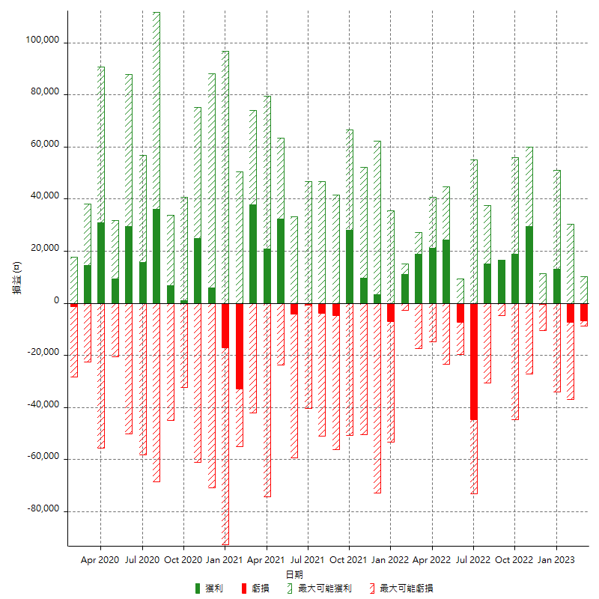

每月獲利和虧損 (%)

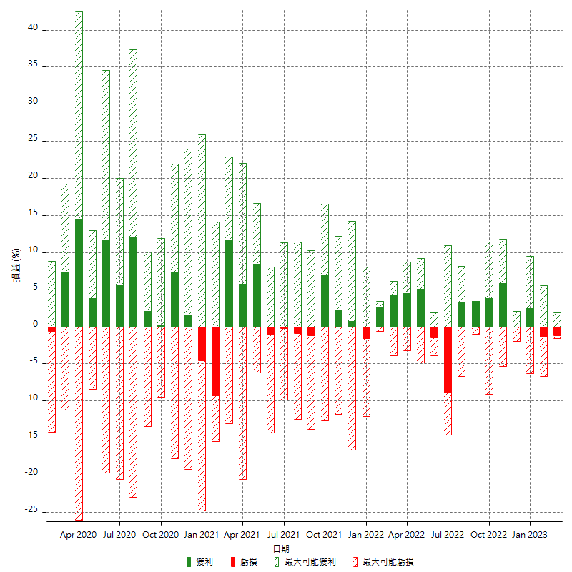

每月累積淨利

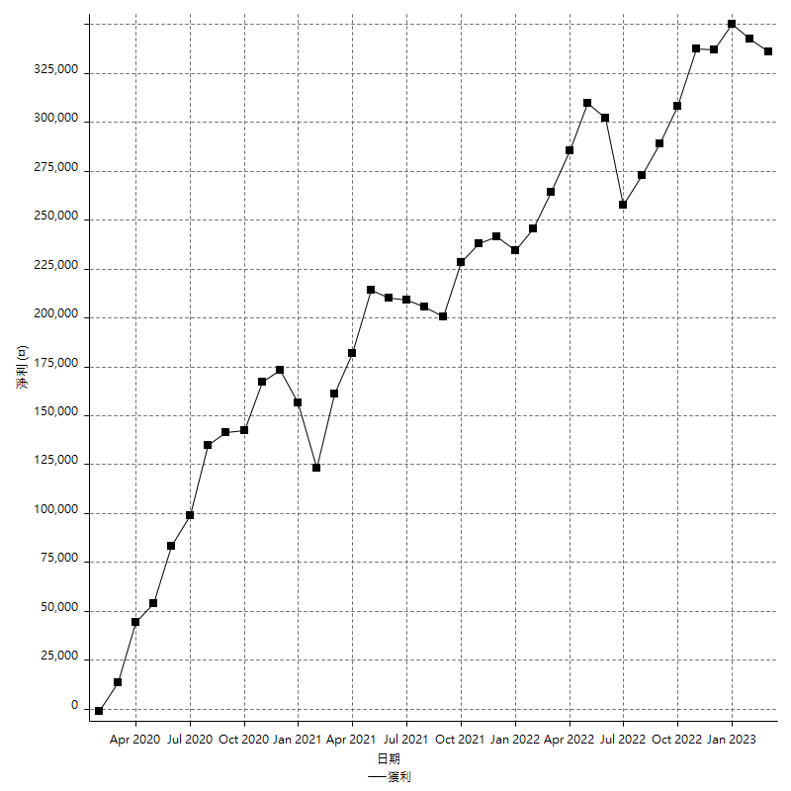

每月平均獲利

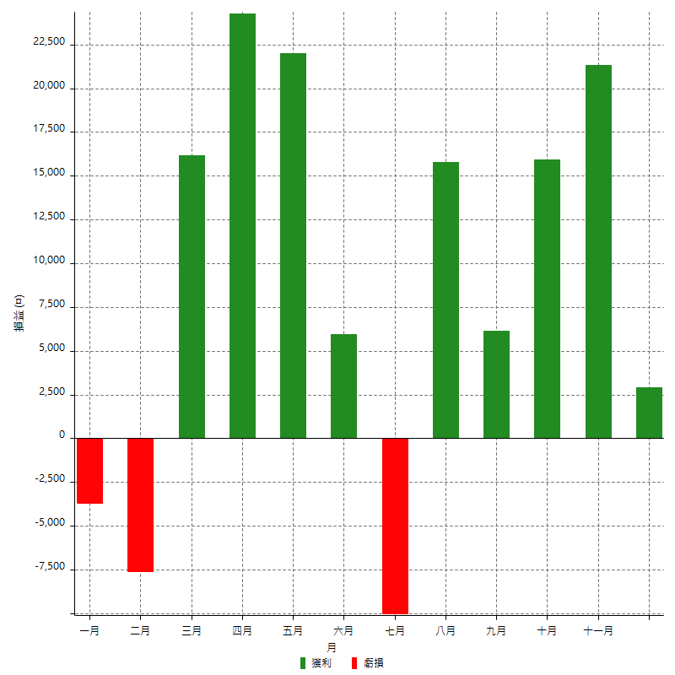

年獲利和虧損

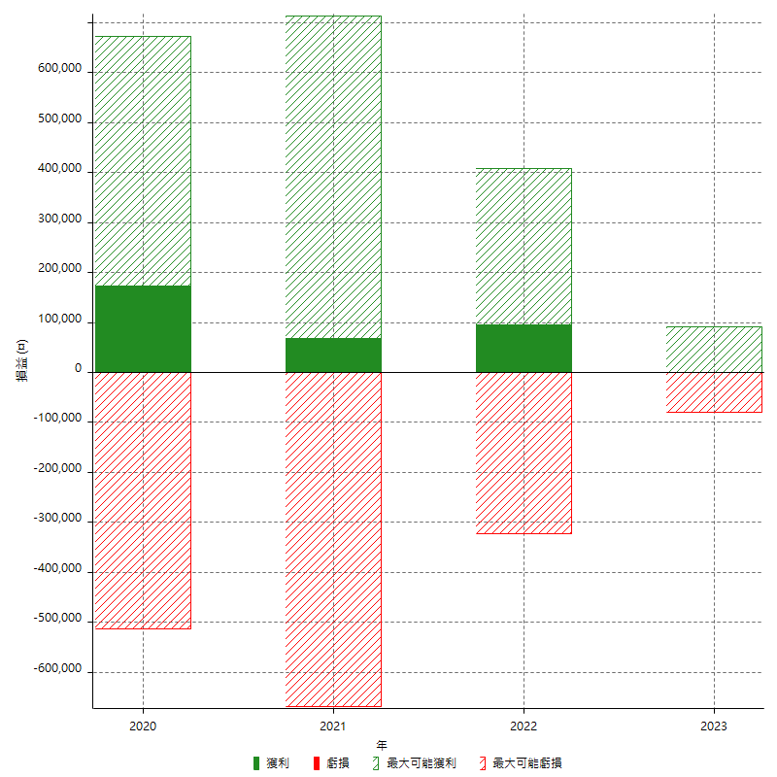

年獲利和虧損 (%)

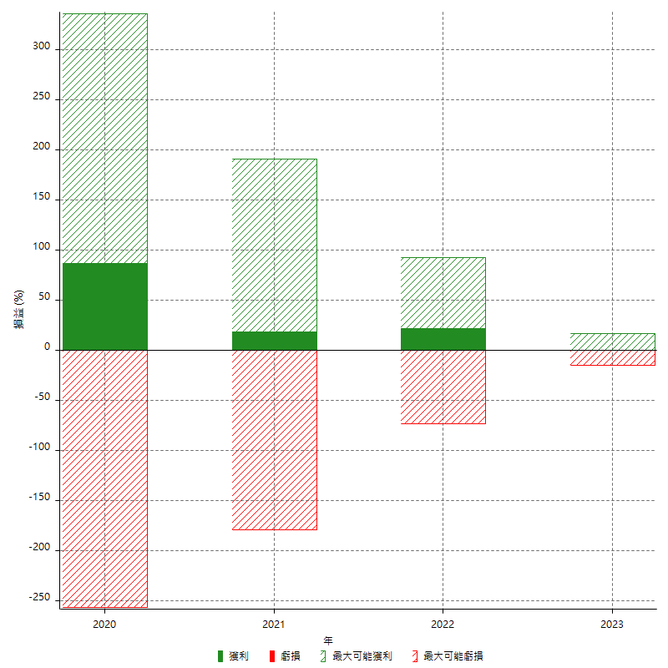

每年累積淨利

